12AWG
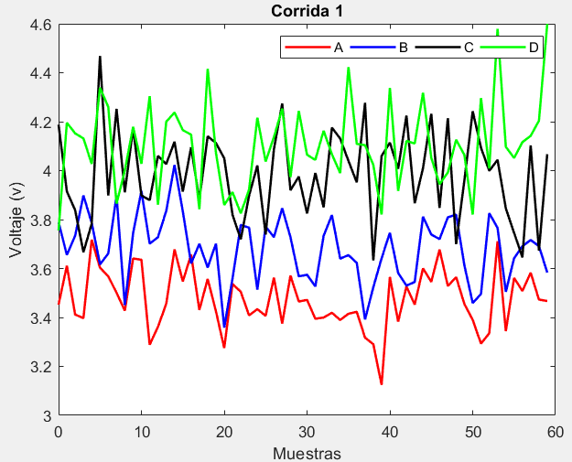
Número de observaciones | Voltaje (V) -(V- A) | Voltaje (V) - (V-B) | Voltaje (V) - (V-C) | Voltaje (V) - (V-D) | Corriente (A) - (A-A) | Corriente (A) - (A-B) | Corriente (A) - (A-C) | Corriente (A) - (A-D)
1 | 3.4521838289 | 3.788207371 | 4.187599921 | 3.755911678 | 4.4045579494 | 3.9967607634 | 4.1911847615 | 4.179513238
2 | 3.6114026234 | 3.6556575008 | 3.9150208801 | 4.1954874838 | 4.3060267971 | 3.9904666507 | 4.2171011291 | 4.2429806955
3 | 3.4117248476 | 3.7338313438 | 3.8385946829 | 4.1522739932 | 4.3550521422 | 3.9980382967 | 3.8166868645 | 4.2021219544
4 | 3.397280645 | 3.8983616852 | 3.666585391 | 4.1315145821 | 4.4563575423 | 4.0234149704 | 4.2492984384 | 3.9164184469
5 | 3.7175733073 | 3.786672605 | 3.7831385035 | 4.0275374534 | 4.1776742013 | 3.9979632115 | 4.0347739055 | 4.4893736533
6 | 3.6032419685 | 3.6167349795 | 4.4686137558 | 4.3387212516 | 4.6728193382 | 3.9999381009 | 4.4625771823 | 4.232956674
7 | 3.5681389163 | 3.6613307886 | 3.898469496 | 4.2603374424 | 4.7089734383 | 3.9672479305 | 3.9526860187 | 4.1718018003
8 | 3.5007970178 | 3.8983240263 | 4.2522018716 | 3.8651795075 | 4.3925435161 | 3.9788408051 | 3.943475035 | 4.1938464293
9 | 3.4280255775 | 3.450179075 | 3.9114781382 | 4.0010050391 | 4.3968369704 | 4.0450383742 | 3.9702467339 | 4.2007953198
10 | 3.641027738 | 3.7445566818 | 4.1737380504 | 4.1788852237 | 5.3521048719 | 3.9895880214 | 4.5484727579 | 4.2553782898
11 | 3.635750703 | 3.9165489397 | 3.8989625533 | 4.0279621782 | 5.1607194182 | 3.9483247538 | 3.820438118 | 4.2077857805
12 | 3.2885701956 | 3.7015938466 | 3.8791273842 | 4.3041850826 | 4.1158359375 | 3.9943699935 | 3.8870912076 | 4.0184488441
13 | 3.3617796752 | 3.7278290818 | 4.0602767945 | 3.8607398692 | 4.8246727659 | 3.9718630487 | 4.0373894221 | 3.95405509
14 | 3.4558048383 | 3.83525596 | 4.0271245691 | 4.199655557 | 4.3694118171 | 3.9830568699 | 4.0840041515 | 3.8297291816
15 | 3.6780965644 | 4.0230775695 | 4.1180429699 | 4.2376529699 | 4.4106443745 | 4.0104909654 | 3.6549434857 | 3.9219896963
16 | 3.5469315892 | 3.833723517 | 3.9142184224 | 4.1655947055 | 4.2553906109 | 4.0322729945 | 3.8072757072 | 3.9714344622
17 | 3.65691835 | 3.6207908249 | 4.0949250876 | 4.1469764022 | 3.9462639116 | 4.0272412658 | 3.5142791802 | 4.3844955812
18 | 3.4307385721 | 3.7007901088 | 3.8810342011 | 3.8422289548 | 5.070013199 | 3.9609445948 | 3.7372343456 | 4.2713133392
19 | 3.5572520355 | 3.6039681794 | 4.1401873276 | 4.4161434152 | 3.7592681646 | 4.0403790831 | 3.9086156404 | 4.2208399666
20 | 3.4254171333 | 3.7015178898 | 4.1127714175 | 4.073404124 | 4.5183764418 | 3.9617757844 | 3.7972627592 | 4.3445895752
21 | 3.274982718 | 3.3585329536 | 4.0504573741 | 3.8594311018 | 4.6648178765 | 4.0395773061 | 3.3573471275 | 4.2574650564
22 | 3.5369343436 | 3.5591247701 | 3.820282793 | 3.9119581076 | 3.8733832909 | 3.9794964803 | 3.8854914513 | 4.0269102831
23 | 3.50468546 | 3.7783723985 | 3.7194926812 | 3.8253146794 | 4.9246305141 | 3.9941892712 | 3.6331392123 | 3.8960112117
24 | 3.4085953896 | 3.7669240747 | 3.8979603932 | 3.9223801726 | 4.6520454541 | 4.0618002689 | 3.6734156406 | 4.2134384928
25 | 3.4340102271 | 3.513674346 | 4.0211115591 | 4.2161167564 | 4.493894267 | 4.0143455234 | 3.9565642043 | 4.3883279747
26 | 3.4064671202 | 3.7716965075 | 3.738744573 | 4.0372501291 | 4.3536231687 | 4.0431832907 | 3.8893084467 | 3.7991752946
27 | 3.5624555738 | 3.7281096702 | 4.0872559185 | 4.1362015934 | 4.4457709406 | 4.0062004885 | 3.9222146552 | 3.9162257566
28 | 3.3751038966 | 3.846295883 | 4.2741394463 | 4.2535660245 | 4.8404147932 | 4.0562552971 | 3.9922585388 | 3.7897310396
29 | 3.5710237797 | 3.7279935953 | 3.920035677 | 3.9732321667 | 3.779332784 | 4.0056379869 | 3.9966604281 | 3.947570904
30 | 3.4650069517 | 3.5680369061 | 3.9753248023 | 4.2438874457 | 4.7637916862 | 3.9921485058 | 3.793090895 | 3.9016641067
31 | 3.471658374 | 3.5744566598 | 3.8250625723 | 4.0646970532 | 3.9685533845 | 3.9509042782 | 4.2429810811 | 4.4005909665
32 | 3.3947865178 | 3.5267640972 | 3.9900508019 | 4.0436737993 | 4.5250699209 | 4.0306316097 | 4.489902272 | 3.972184387
33 | 3.399582039 | 3.7334022153 | 3.8500775293 | 4.162742429 | 5.0379063681 | 4.0115064304 | 3.5999801348 | 3.9252777983
34 | 3.419246504 | 3.8183922396 | 4.175746778 | 4.0669533492 | 5.0060681676 | 3.9942968401 | 3.6198584691 | 4.2240638427
35 | 3.3896365913 | 3.6404454355 | 4.1309157664 | 3.9899957684 | 4.195839065 | 4.0391361385 | 3.8998976933 | 4.3058000757
36 | 3.4152293655 | 3.6546962712 | 4.0396155086 | 4.4230402965 | 4.698907064 | 4.0396642058 | 3.3675286534 | 3.8729703046
37 | 3.4229537064 | 3.6231870599 | 3.9520285588 | 4.1092062074 | 4.0331813039 | 3.9772209173 | 3.7962516201 | 3.968265786
38 | 3.3176314734 | 3.3919370741 | 4.2772053831 | 4.1041361579 | 4.5402004972 | 3.9931959534 | 3.3357338419 | 3.981824647
39 | 3.2905527364 | 3.5231607686 | 3.6331415871 | 4.0232299355 | 5.1039265123 | 3.9698757561 | 3.6978896143 | 4.0274278432
40 | 3.1245312062 | 3.6417070497 | 4.0598795546 | 3.8208436882 | 3.7872872568 | 4.0217757792 | 3.595651546 | 4.0796082227
41 | 3.56548255 | 3.7457600626 | 4.1141672931 | 4.337802021 | 5.3020400503 | 3.9937017506 | 4.0218189115 | 4.063970538
42 | 3.3830326697 | 3.5818301615 | 4.0077348272 | 3.917093793 | 4.8752205991 | 4.0080501012 | 3.8466428692 | 4.0844191977
43 | 3.5265212223 | 3.5300073211 | 4.2248271803 | 4.1215774007 | 4.012540732 | 3.9896270392 | 4.0430949733 | 4.1371894666
44 | 3.4526934524 | 3.5451345409 | 3.8668980991 | 4.1107397125 | 5.3176143375 | 4.0213936645 | 4.1651723389 | 4.1128997854
45 | 3.6005409264 | 3.8115373036 | 4.0103293827 | 4.3180926736 | 4.8429454796 | 4.0056274661 | 4.2015907727 | 4.1023385378
46 | 3.5455285072 | 3.7388293684 | 4.2320407731 | 4.0519155619 | 4.9490198973 | 4.0087364219 | 3.6312782318 | 4.2397509293
47 | 3.6775517892 | 3.7200972801 | 3.8477581068 | 3.9445095931 | 4.6975298858 | 4.0304589394 | 4.2672902742 | 4.0016762236
48 | 3.5285809926 | 3.8092561805 | 4.2142156701 | 3.9925526468 | 4.5514553592 | 3.9963120328 | 3.8867013956 | 4.1373450701
49 | 3.5646779408 | 3.8200417982 | 3.6996215449 | 4.1260658372 | 5.058864369 | 3.9478755077 | 4.3010646476 | 4.1142437185
50 | 3.4545523537 | 3.6124106678 | 3.9610964399 | 4.0637742625 | 4.0883414404 | 4.0214007787 | 4.242991731 | 3.7644379661
51 | 3.3902387761 | 3.458795781 | 4.2427939875 | 3.8204010521 | 3.8528274967 | 4.0107822246 | 3.8278935873 | 4.1543402894
52 | 3.2930929679 | 3.4959020843 | 4.0936081715 | 4.2964501811 | 4.4870544225 | 4.0119436422 | 4.4445161049 | 3.9856642229
53 | 3.3354494695 | 3.8261154329 | 3.9991158515 | 4.0089964321 | 4.5507325858 | 4.0123377264 | 4.2611278736 | 4.1287499671
54 | 3.7112891855 | 3.7659138013 | 4.0438207485 | 4.5792167578 | 4.149563826 | 4.0190302386 | 4.0279789335 | 4.0068991984
55 | 3.3442104592 | 3.5048952056 | 3.845903828 | 4.0971605476 | 4.6652898913 | 4.0280500649 | 3.8349083268 | 4.2904865054
56 | 3.5614426706 | 3.6419463409 | 3.7455694715 | 4.0516546921 | 4.8633753192 | 4.002480568 | 4.0364113791 | 3.9330803737
57 | 3.508190965 | 3.6910329358 | 3.6452469573 | 4.1162828056 | 4.9754849879 | 3.9841488413 | 4.393455394 | 3.9177870189
58 | 3.5827309188 | 3.7165231052 | 4.1028732172 | 4.1420420518 | 5.1219188634 | 4.0296003371 | 3.7368786032 | 3.9912337749
59 | 3.4731463053 | 3.6914384955 | 3.6733794243 | 4.2040415278 | 4.5004223289 | 3.9899227667 | 3.7002435147 | 4.0219770703
60 | 3.4671523979 | 3.5836567354 | 4.0670358732 | 4.5991026253 | 4.3740851055 | 3.9792174252 | 4.0441924825 | 4.1981818435

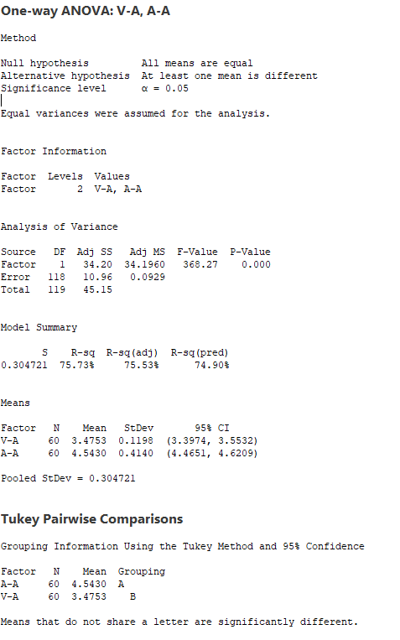
 | Voltaje VS Corriente (Monitor Audio L)
 | RESI1 (V-A) | RESI2 (A-A)
 | -0.023146781494 | -0.13841729563
 | 0.13607201307 | -0.23694844794
 | -0.063605762773 | -0.18792310282
 | -0.078049965305 | -0.086617702702
 | 0.24224269692 | -0.36530104377
 | 0.12791135816 | 0.1298440932
 | 0.092808305913 | 0.16599819331
 | 0.02546640743 | -0.15043172896
 | -0.047305032857 | -0.1461382746
 | 0.16569712766 | 0.80912962691
 | 0.16042009267 | 0.61774417313
 | -0.18676041474 | -0.42713930752
 | -0.11355093518 | 0.28169752089
 | -0.019525772012 | -0.17356342796
 | 0.20276595407 | -0.13233087049
 | 0.071600978892 | -0.28758463416
 | 0.18158773962 | -0.5967113334
 | -0.044592038266 | 0.52703795396
 | 0.08192142517 | -0.78370708044
 | -0.049913477091 | -0.024598803183
 | -0.2003478923 | 0.12184263145
 | 0.06160373327 | -0.66959195411
 | 0.029354849604 | 0.38165526904
 | -0.066735220736 | 0.1090702091
 | -0.041320383297 | -0.049080977986
 | -0.0688634902 | -0.18935207631
 | 0.087124963434 | -0.097204304401
 | -0.10022671373 | 0.29743954822
 | 0.095693169319 | -0.76364246103
 | -0.0103236587 | 0.22081644113
 | -0.0036722363969 | -0.57442186057
 | -0.080544092542 | -0.017905324146
 | -0.075748571381 | 0.49493112306
 | -0.056084106361 | 0.46309292257
 | -0.08569401904 | -0.34713618005
 | -0.060101244838 | 0.15593181894
 | -0.05237690395 | -0.5097939411
 | -0.15769913692 | -0.002774747853
 | -0.18477787398 | 0.56095126732
 | -0.35079940419 | -0.75568798818
 | 0.090151939654 | 0.75906480525
 | -0.092297940619 | 0.33224535411
 | 0.051190611931 | -0.53043451305
 | -0.022637157934 | 0.7746390925
 | 0.125210316 | 0.29997023456
 | 0.070197896841 | 0.40604465231
 | 0.20222117885 | 0.15455464082
 | 0.053250382297 | 0.0084801141665
 | 0.089347330406 | 0.51588912399
 | -0.020778256666 | -0.45463380459
 | -0.085091834272 | -0.69014774829
 | -0.18223764241 | -0.055920822521
 | -0.13988114081 | 0.0077573407816
 | 0.23595857514 | -0.393411419
 | -0.13112015116 | 0.12231464631
 | 0.086112060245 | 0.32040007417
 | 0.032860354628 | 0.43250974291
 | 0.10740030841 | 0.57894361833
 | -0.0021843050282 | -0.042552916086
 | -0.0081782124333 | -0.16889013957

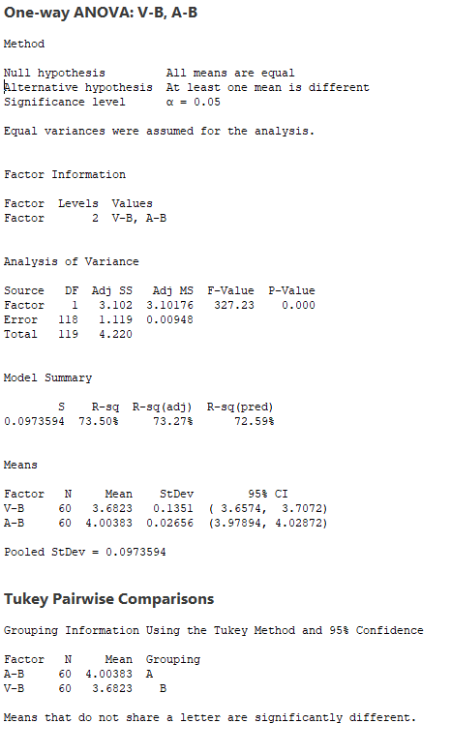
 | Voltaje VS Corriente (Monitor Audio R)
 | RESI3 (V-B) | RESI4 (A-B)
 | 0.10592426175 | -0.0070685089869
 | -0.026625608373 | -0.013362621675
 | 0.051548234565 | -0.0057909756825
 | 0.21607857602 | 0.019585697978
 | 0.1043894958 | -0.0058660608579
 | -0.06554812973 | -0.0038911714523
 | -0.020952320577 | -0.036581341905
 | 0.21604091705 | -0.024988467293
 | -0.2321040342 | 0.041209101837
 | 0.062273572621 | -0.014241251027
 | 0.23426583047 | -0.055504518629
 | 0.019310737395 | -0.0094592788622
 | 0.045545972594 | -0.031966223663
 | 0.15297285078 | -0.020772402479
 | 0.34079446029 | 0.0066616930557
 | 0.15144040782 | 0.028443722082
 | -0.061492284352 | 0.023411993388
 | 0.018506999565 | -0.042884677607
 | -0.078314929833 | 0.036549810675
 | 0.019234780581 | -0.042053487974
 | -0.32375015565 | 0.035748033743
 | -0.12315833916 | -0.024332792107
 | 0.096089289281 | -0.0096400011612
 | 0.084640965492 | 0.057970996472
 | -0.16860876322 | 0.010516251024
 | 0.089413398245 | 0.039354018267
 | 0.045826560984 | 0.0023712160828
 | 0.16401277382 | 0.052426024696
 | 0.045710486102 | 0.0018087145265
 | -0.11424620308 | -0.011680766547
 | -0.10782644942 | -0.052924994184
 | -0.15551901197 | 0.026802337324
 | 0.05111910608 | 0.0076771580451
 | 0.1361091304 | -0.0095324322627
 | -0.041837673759 | 0.035306866143
 | -0.027586837996 | 0.035834933447
 | -0.05909604934 | -0.02660835506
 | -0.29034603517 | -0.010633319003
 | -0.15912234067 | -0.033953516322
 | -0.040576059558 | 0.017946506792
 | 0.063476953402 | -0.010127521789
 | -0.10045294772 | 0.0042208287582
 | -0.15227578808 | -0.014202233196
 | -0.1371485683 | 0.01756439209
 | 0.12925419433 | 0.0017981936875
 | 0.056546259202 | 0.0049071494617
 | 0.037814170842 | 0.026629666974
 | 0.12697307126 | -0.0075172395486
 | 0.137758689 | -0.055953764656
 | -0.069872441449 | 0.01757150628
 | -0.22348732825 | 0.006952952215
 | -0.18638102489 | 0.0081143698289
 | 0.14383232367 | 0.0085084540176
 | 0.083630692114 | 0.015200966218
 | -0.17738790358 | 0.024220792516
 | -0.040336768306 | -0.0013487044294
 | 0.0087498265546 | -0.019680431046
 | 0.034239996027 | 0.025771064736
 | 0.0091553863067 | -0.013906505717
 | -0.098626373813 | -0.02461184724

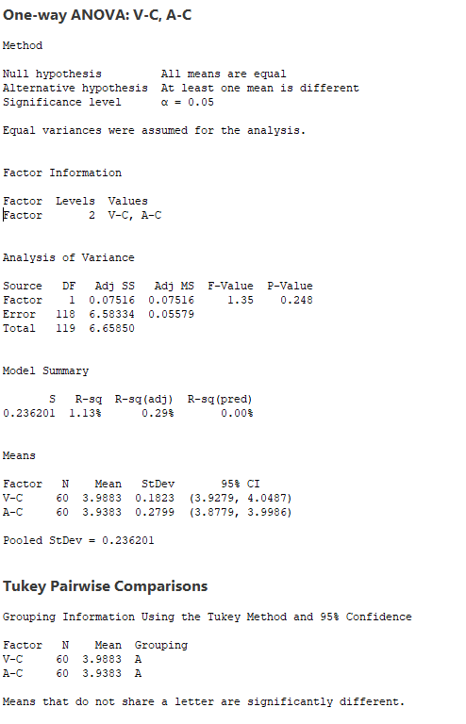
 | Voltaje VS Corriente (Fisher L)
 | RESI5 (V-C) | RESI6 (A-C)
 | 0.19928862898 | 0.25292718295
 | -0.073290411988 | 0.27884355048
 | -0.14971660919 | -0.12157071409
 | -0.32172590103 | 0.3110408598
 | -0.20517278852 | 0.096516326872
 | 0.48030246372 | 0.52431960374
 | -0.089841796069 | 0.014428440122
 | 0.26389057954 | 0.0052174564134
 | -0.076833153893 | 0.031989155272
 | 0.18542675834 | 0.6102151793
 | -0.08934873879 | -0.11781946056
 | -0.1091839079 | -0.051166371002
 | 0.071965502476 | 0.099131843549
 | 0.038813277004 | 0.14574657288
 | 0.12973167788 | -0.28331409289
 | -0.074092869614 | -0.13098187135
 | 0.10661379559 | -0.42397839837
 | -0.10727709091 | -0.20102323303
 | 0.15187603557 | -0.029641938192
 | 0.12446012541 | -0.14099481941
 | 0.062146082082 | -0.58091045111
 | -0.16802849907 | -0.052766127306
 | -0.26881861084 | -0.30511836633
 | -0.090350898877 | -0.26484193798
 | 0.032800267081 | 0.018306625692
 | -0.2495667191 | -0.048949131882
 | 0.098944626447 | -0.016042923353
 | 0.28582815424 | 0.054000960239
 | -0.068275615023 | 0.058402849526
 | -0.012986489752 | -0.14516668364
 | -0.16324871978 | 0.30472350247
 | 0.0017395098615 | 0.55164469342
 | -0.13823376273 | -0.33827744378
 | 0.18743548593 | -0.31839910951
 | 0.14260447439 | -0.038359885307
 | 0.051304216574 | -0.57072892515
 | -0.03628273328 | -0.14200595852
 | 0.28889409106 | -0.60252373666
 | -0.35516970494 | -0.24036796433
 | 0.07156826255 | -0.34260603255
 | 0.12585600108 | 0.083561332933
 | 0.019423535098 | -0.091614709353
 | 0.23651588829 | 0.10483739469
 | -0.12141319292 | 0.22691476031
 | 0.022018090677 | 0.26333319413
 | 0.24372948102 | -0.30697934683
 | -0.14055318529 | 0.32903269565
 | 0.225904378 | -0.051556183037
 | -0.28868974719 | 0.36280706906
 | -0.027214852141 | 0.30473415242
 | 0.25448269541 | -0.11036399132
 | 0.10529687945 | 0.50625852627
 | 0.010804559458 | 0.32287029502
 | 0.055509456416 | 0.089721354893
 | -0.1424074641 | -0.10334925175
 | -0.24274182059 | 0.098153800485
 | -0.34306433473 | 0.45519781543
 | 0.11456192518 | -0.2013789754
 | -0.3149318677 | -0.2380140639
 | 0.078724581164 | 0.10593490387

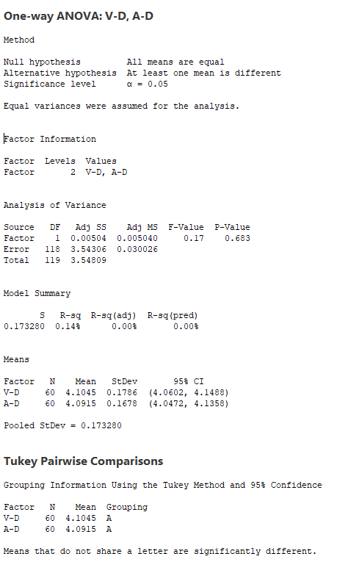
 | Voltaje VS Corriente (Fisher R)
 | RESI7 (V-D) | RESI8 (A-D)
 | -0.34856708785 | 0.087995342796
 | 0.091008717969 | 0.15146280033
 | 0.047795227328 | 0.11060405923
 | 0.027035816283 | -0.17509944828
 | -0.076941312418 | 0.39785575818
 | 0.23424248575 | 0.14143877888
 | 0.15585867652 | 0.080283905178
 | -0.23929925836 | 0.10232853417
 | -0.10347372672 | 0.10927742464
 | 0.074406457879 | 0.16386039461
 | -0.076516587647 | 0.11626788536
 | 0.19970631673 | -0.073069051033
 | -0.24373889667 | -0.13746280518
 | 0.095176791109 | -0.26178871356
 | 0.13317420407 | -0.1695281989
 | 0.061115939646 | -0.12008343294
 | 0.042497636316 | 0.29297768606
 | -0.26224981101 | 0.17979544399
 | 0.31166464937 | 0.12932207145
 | -0.031074641859 | 0.25307168004
 | -0.24504766405 | 0.16594716123
 | -0.19252065829 | -0.064607612113
 | -0.27916408639 | -0.1955066835
 | -0.18209859326 | 0.12192059759
 | 0.11163799052 | 0.29681007949
 | -0.067228636759 | -0.29234260061
 | 0.031722827575 | -0.17529213858
 | 0.14908725865 | -0.30178685556
 | -0.13124659915 | -0.14394699119
 | 0.13940867982 | -0.18985378842
 | -0.039781712685 | 0.30907307136
 | -0.060804966538 | -0.11933350816
 | 0.058263663158 | -0.16624009685
 | -0.037525416592 | 0.13254594757
 | -0.11448299742 | 0.21428218054
 | 0.31856153063 | -0.21854759054
 | 0.0047274415611 | -0.12325210913
 | -0.00034260791829 | -0.1096932482
 | -0.081248830351 | -0.064090051947
 | -0.28363507767 | -0.011909672456
 | 0.2333232552 | -0.027547357193
 | -0.18738497289 | -0.0070986974439
 | 0.017098634884 | 0.045671571459
 | 0.006260946628 | 0.021381890265
 | 0.21361390776 | 0.010820642602
 | -0.052563203962 | 0.14823303417
 | -0.1599691727 | -0.089841671522
 | -0.11192611907 | 0.045827174912
 | 0.021587071366 | 0.022725823336
 | -0.040704503357 | -0.32707992904
 | -0.28407771372 | 0.062822394252
 | 0.19197141528 | -0.10585367226
 | -0.095482333776 | 0.0372320719
 | 0.47473799194 | -0.084618696741
 | -0.0073182182889 | 0.19896861026
 | -0.052824073727 | -0.15843752142
 | 0.011804039779 | -0.17373087626
 | 0.037563285925 | -0.10028412022
 | 0.099562761978 | -0.069540824916
 | 0.49462385947 | 0.1066639483

14AWG
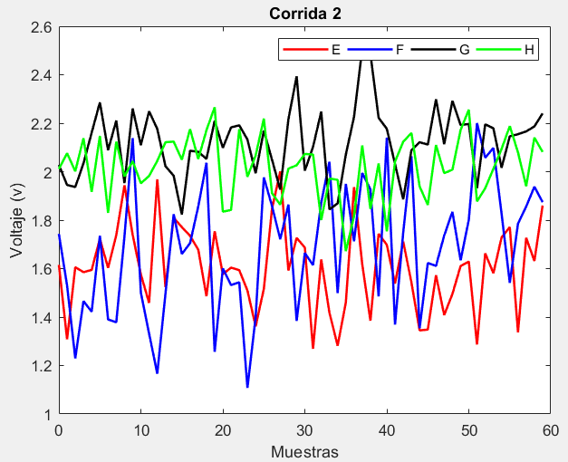
Número de observaciones | Voltaje (V) -(V- E) | Voltaje (V) - (V-F) | Voltaje (V) - (V-G) | Voltaje (V) - (V-H) | Corriente (A) - (A-E) | Corriente (A) - (A-F) | Corriente (A) - (A-G) | Corriente (A) - (A-H)
1 | 1.6155590496 | 1.7433321155 | 2.0278525138 | 2.0112898318 | 7.6769007564 | 5.3022501418 | 5.0952713252 | 8.8804698051
2 | 1.3084169232 | 1.5300834417 | 1.9450275097 | 2.0760010239 | 5.6942612027 | 7.709364049 | 8.6592306102 | 9.2934757491
3 | 1.6057775451 | 1.2293395374 | 1.9366835965 | 2.0015010226 | 9.4346769811 | 6.9950734092 | 7.8292155188 | 7.7806282419
4 | 1.5853293397 | 1.4656366476 | 2.0342649099 | 2.1380367592 | 7.5720594082 | 7.7860316689 | 8.6240890664 | 9.2021227668
5 | 1.5945556252 | 1.4221751725 | 2.1608058989 | 1.9163875225 | 8.0124158682 | 7.3329270069 | 6.3530489148 | 7.2520537391
6 | 1.7233075574 | 1.7355776882 | 2.2857150912 | 2.1474250556 | 7.3884861061 | 9.2579180561 | 5.7333896152 | 7.7112688187
7 | 1.6029953272 | 1.3902558285 | 2.0886473265 | 1.8298473094 | 8.4737367889 | 6.3236461922 | 8.963597823 | 8.5571972158
8 | 1.7381336429 | 1.3782457475 | 2.2108069241 | 2.1238156875 | 7.6663030228 | 6.8077332899 | 7.7122173871 | 8.2592166181
9 | 1.9438115118 | 1.7326319674 | 1.9529885364 | 1.9806120669 | 7.1054460835 | 8.9061478649 | 6.9084845403 | 5.0839979234
10 | 1.7390957624 | 2.1383874821 | 2.260632723 | 2.0431979345 | 7.3509680764 | 8.4022385961 | 5.2379630624 | 10.023388965
11 | 1.5758267098 | 1.5004382679 | 2.109235529 | 1.9520515387 | 10.914993407 | 4.1886723438 | 5.8134341897 | 9.2185571849
12 | 1.4584455877 | 1.3328410427 | 2.2491565774 | 1.9822447239 | 7.8789562292 | 8.2413098051 | 9.5490776373 | 9.0532654233
13 | 1.9683634472 | 1.1663569284 | 2.1764502737 | 2.0443066289 | 7.4755944318 | 9.0441395434 | 7.6619163467 | 8.1242418535
14 | 1.5236499849 | 1.4962949873 | 2.0224915973 | 2.121523207 | 7.2370639532 | 7.3102955383 | 7.0524606332 | 8.273627653
15 | 1.8098010309 | 1.8244650588 | 1.9831608013 | 2.1239756849 | 8.5185830381 | 6.7745169203 | 5.30410435 | 6.8167502892
16 | 1.7710695074 | 1.6601864872 | 1.8230388823 | 2.0492761134 | 7.5989288765 | 7.5093959728 | 9.0652088197 | 8.468589167
17 | 1.7351950627 | 1.7049972425 | 2.0862232812 | 2.1756131596 | 8.7373642756 | 5.7008305631 | 5.1894621219 | 8.7927520349
18 | 1.6779792055 | 1.8559599743 | 2.0820968115 | 2.0523722074 | 8.3615741036 | 7.7286584326 | 7.9959037079 | 8.7941696756
19 | 1.4862681008 | 2.0367717823 | 2.0525784109 | 2.170814004 | 7.7931558117 | 5.4743889156 | 6.3236730602 | 7.2535007903
20 | 1.7538689287 | 1.2566423225 | 2.2097533955 | 2.2656547662 | 6.8877622753 | 6.8549278618 | 7.6054546023 | 8.1075191801
21 | 1.577010815 | 1.6008948347 | 2.0985389627 | 1.8349470617 | 9.0433788504 | 7.994241881 | 6.417924739 | 8.290909126
22 | 1.6039417568 | 1.5319850987 | 2.1826791135 | 1.8420819839 | 8.8920720023 | 7.673909295 | 4.5787088243 | 8.0114132
23 | 1.5935163756 | 1.5436332586 | 2.1913122655 | 2.1748941707 | 7.6431479245 | 4.2157100069 | 5.7467404569 | 5.5957244192
24 | 1.5094705192 | 1.1080444879 | 2.1325190227 | 1.9787827227 | 6.6104571584 | 6.9185140415 | 5.4969086803 | 8.8993962822
25 | 1.361788611 | 1.3996280913 | 1.9937122868 | 2.0668041473 | 10.090295544 | 6.3390602928 | 12.693606965 | 8.6351196693
26 | 1.5162952986 | 1.9762659268 | 2.1688794135 | 2.2190988125 | 9.595080921 | 6.5682655803 | 9.3863964391 | 8.7559540405
27 | 1.8475417791 | 1.858015393 | 2.0488983872 | 1.9105903981 | 9.2992719379 | 6.8496367241 | 5.998707078 | 7.5322691715
28 | 2.0008500265 | 1.7209585529 | 1.9260019207 | 1.8638298494 | 7.8619110134 | 6.2311908167 | 10.644614694 | 9.1083273412
29 | 1.5920044317 | 1.8640856796 | 2.2168776359 | 2.0126624615 | 9.6181592377 | 6.66962278 | 11.170828164 | 7.677392223
30 | 1.7266283212 | 1.3843175113 | 2.3935338098 | 2.0263780696 | 9.4574629299 | 6.3788438013 | 6.6510841015 | 6.9324300413
31 | 1.6866532201 | 1.6641313402 | 2.0041357927 | 2.0731998748 | 8.3088267048 | 6.5825469862 | 6.0888257648 | 6.9822939181
32 | 1.2691494318 | 1.6143033451 | 2.1019361609 | 2.070655817 | 8.0312359415 | 8.0814832541 | 2.6411948749 | 9.7382036932
33 | 1.6376368464 | 1.8723526431 | 2.2478819109 | 1.8004410996 | 7.3514783619 | 7.0488014466 | 7.0335137961 | 7.3578321263
34 | 1.4176303437 | 2.0407253046 | 1.844211896 | 1.971523147 | 7.3957485823 | 6.3435918876 | 6.4844122225 | 7.1917458012
35 | 1.2816776407 | 1.4989923891 | 1.8691206455 | 1.9663090712 | 6.3886221219 | 6.7203052153 | 10.923931511 | 9.1696848131
36 | 1.4597631443 | 1.9496485781 | 2.0704068175 | 1.6719944611 | 10.115175753 | 7.8861367636 | 6.0189813178 | 6.6178075512
37 | 1.9362626298 | 1.7129689521 | 2.225721031 | 1.8158892999 | 8.9412374376 | 7.920285871 | 9.4300188541 | 7.821789981
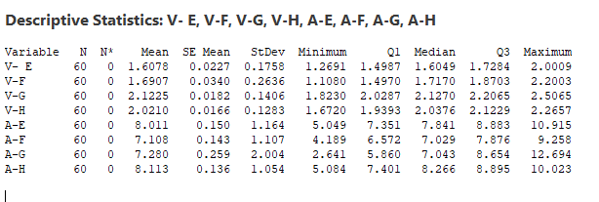
38 | 1.6182437515 | 1.9942056148 | 2.5065182635 | 2.1080747805 | 8.3852368374 | 7.9305732988 | 4.2692856515 | 7.8030686511
39 | 1.3851232902 | 1.9266363533 | 2.4854870004 | 1.8459133435 | 5.926285921 | 7.8463558688 | 6.7116599411 | 7.1443437136
40 | 1.7432338628 | 1.4854740751 | 2.2219885766 | 2.0339832373 | 9.5027673743 | 6.5816502211 | 6.7494566939 | 9.3554427908
41 | 1.6983390314 | 2.1404639159 | 2.176929428 | 1.7537362397 | 7.8194949894 | 8.4022611882 | 8.0904565813 | 8.3710128175
42 | 1.538106763 | 1.3689925145 | 2.0313287828 | 2.0412562266 | 8.4120342259 | 4.2207759485 | 7.4631436966 | 9.1119722568
43 | 1.7118675726 | 1.7494212945 | 1.8861104835 | 2.1234146456 | 9.3392350832 | 6.640008425 | 4.0511826563 | 7.1069563829
44 | 1.5431324026 | 2.0638345344 | 2.0882769309 | 2.1598555021 | 8.9094417635 | 7.3214440605 | 6.7359444071 | 7.6833162428
45 | 1.3450836911 | 1.3538596012 | 2.1213925389 | 1.9390613202 | 9.8123096162 | 8.358479672 | 7.9214117826 | 9.2494111158
46 | 1.3484229199 | 1.6231313133 | 2.1117413275 | 1.8627726673 | 6.1357916534 | 6.8857878381 | 4.636377076 | 6.3101018575
47 | 1.5726799989 | 1.61095247 | 2.2988497536 | 2.1097955311 | 5.04899958 | 6.9794250366 | 5.4978669039 | 7.811467043
48 | 1.4083283617 | 1.7367838016 | 2.1133653949 | 1.9937277092 | 7.0766911282 | 7.6852811377 | 9.6854341525 | 8.108574199
49 | 1.4951651439 | 1.8341475705 | 2.2922130741 | 2.0080494531 | 8.308298104 | 9.0681591079 | 8.6371971755 | 8.8147673109
50 | 1.6106045676 | 1.6345337246 | 2.1924103361 | 2.1720483727 | 6.7163133188 | 6.2988357171 | 9.7534692177 | 8.5898432546
51 | 1.6289604962 | 1.8008677887 | 2.196917116 | 2.2556790986 | 7.4833314344 | 7.0091637824 | 6.2990216648 | 6.7190991531
52 | 1.2868981086 | 2.2002607864 | 1.9313844586 | 1.8774816271 | 7.652878001 | 7.5671770959 | 3.5735935222 | 5.8846502464
53 | 1.662640138 | 2.0575301141 | 2.1952954555 | 1.9314935218 | 8.8570538724 | 7.7426555907 | 7.1177787994 | 8.6245216619
54 | 1.5813813471 | 2.0980316083 | 2.1788354256 | 2.0118844858 | 7.3930870149 | 7.3747365051 | 6.9513159122 | 7.5948834886
55 | 1.7288424756 | 1.8258373397 | 2.0161244446 | 2.0939696924 | 7.6723734532 | 7.9526976024 | 8.2733987505 | 8.3345786876
56 | 1.7710673012 | 1.5413157291 | 2.1459260928 | 2.1879074568 | 8.1879103473 | 5.5799480433 | 9.6504637646 | 9.5011776934
57 | 1.3366447315 | 1.7853454646 | 2.1544679535 | 2.0794784599 | 8.5400452553 | 6.8886585813 | 9.0474677752 | 8.0792878151
58 | 1.7269643081 | 1.856189191 | 2.1661728957 | 1.9400031143 | 6.9485971993 | 6.4841897528 | 10.045519459 | 8.3674710287
59 | 1.6315183901 | 1.9377852595 | 2.1867317692 | 2.1403321695 | 7.311953332 | 8.2711753966 | 7.8434846113 | 9.6297355677
60 | 1.8602158802 | 1.8743121277 | 2.240380471 | 2.0814116144 | 6.8241281956 | 7.3284578605 | 7.6821825387 | 9.3087511833

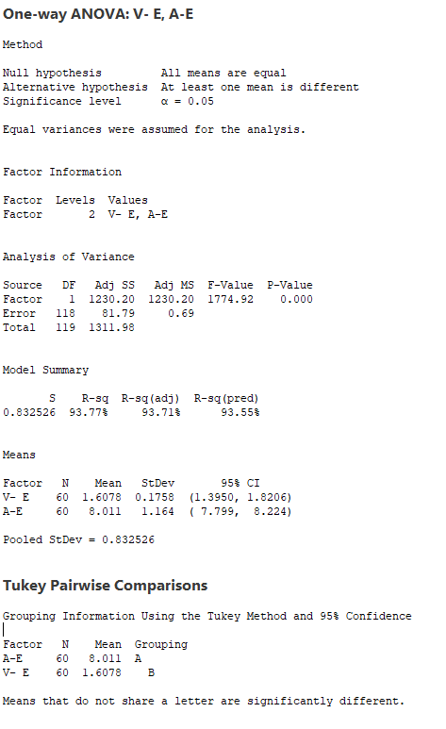
 | Voltaje VS Corriente (Monitor Audio L)
 | RESI1 (V-E) | RESI2 (A-E)
 | 0.0077467899709 | -0.33455009059
 | -0.29939533639 | -2.3171896443
 | -0.0020347145068 | 1.4232261341
 | -0.022482919906 | -0.43939143884
 | -0.013256634398 | 0.00096502122399
 | 0.11549529784 | -0.62296474087
 | -0.0048169323774 | 0.46228594187
 | 0.1303213833 | -0.34514782419
 | 0.33599925226 | -0.90600476349
 | 0.13128350283 | -0.66048277055
 | -0.031985549754 | 2.9035425605
 | -0.14936667193 | -0.13249461775
 | 0.36055118758 | -0.53585641524
 | -0.084162274677 | -0.77438689376
 | 0.20198877133 | 0.50713219111
 | 0.16325724777 | -0.4125219705
 | 0.12738280308 | 0.72591342865
 | 0.070166945911 | 0.35012325657
 | -0.12154415883 | -0.21829503533
 | 0.14605666909 | -1.1236885717
 | -0.030801444542 | 1.0319280034
 | -0.0038705027591 | 0.88062115534
 | -0.014295883945 | -0.36830292254
 | -0.098341740403 | -1.4009936886
 | -0.24602364861 | 2.0788446967
 | -0.091516960984 | 1.583630074
 | 0.2397295195 | 1.2878210909
 | 0.39303776692 | -0.14953983359
 | -0.015807827878 | 1.6067083908
 | 0.11881606161 | 1.4460120829
 | 0.07884096047 | 0.29737585777
 | -0.3386628278 | 0.019785094552
 | 0.02982458679 | -0.65997248505
 | -0.19018191584 | -0.61570226466
 | -0.32613461888 | -1.6228287251
 | -0.14804911533 | 2.1037249058
 | 0.32845037018 | 0.92978659056
 | 0.010431491957 | 0.3737859904
 | -0.22268896942 | -2.085164926
 | 0.13542160318 | 1.4913165273
 | 0.090526771785 | -0.19195585758
 | -0.069705496587 | 0.40058337892
 | 0.10405531306 | 1.3277842362
 | -0.064679856966 | 0.89799091648
 | -0.26272856853 | 1.8008587692
 | -0.25938933969 | -1.8756591936
 | -0.035132260717 | -2.962451267
 | -0.19948389793 | -0.93475971878
 | -0.11264711568 | 0.29684725696
 | 0.0027923079717 | -1.2951375282
 | 0.021148236656 | -0.52811941257
 | -0.32091415095 | -0.35857284596
 | 0.054827878434 | 0.84560302542
 | -0.026430912453 | -0.61836383206
 | 0.12103021599 | -0.33907739382
 | 0.16325504164 | 0.17645950034
 | -0.27116752812 | 0.52859440827
 | 0.11915204853 | -1.0628536476
 | 0.0237061305 | -0.69949751498
 | 0.25240362063 | -1.1873226514

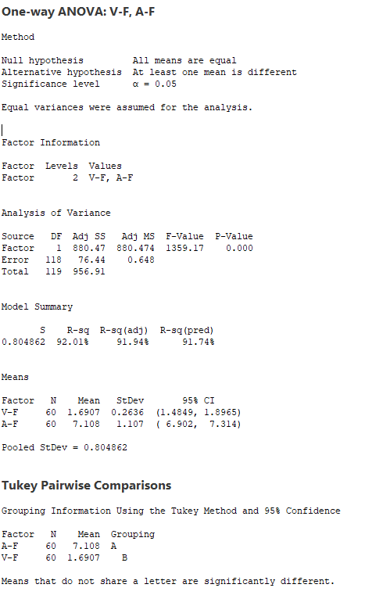
 | Voltaje VS Corriente (Monitor Audio R)
 | RESI3 (V-F) | RESI4 (A-F)
 | 0.05264072709 | -1.805925034
 | -0.16060794668 | 0.60118887321
 | -0.461351851 | -0.11310176663
 | -0.22505474075 | 0.67785649309
 | -0.26851621586 | 0.22475183115
 | 0.044886299856 | 2.1497428803
 | -0.30043555988 | -0.7845289836
 | -0.31244564087 | -0.30044188584
 | 0.041940579075 | 1.7979726891
 | 0.44769609378 | 1.2940634203
 | -0.19025312043 | -2.919502832
 | -0.35785034571 | 1.1331346294
 | -0.52433445998 | 1.9359643676
 | -0.19439640109 | 0.20212036247
 | 0.13377367044 | -0.33365825553
 | -0.030504901178 | 0.40122079697
 | 0.014305854099 | -1.4073446127
 | 0.16526858597 | 0.62048325683
 | 0.34608039395 | -1.6337862601
 | -0.43404906588 | -0.25324731398
 | -0.08979655372 | 0.88606670517
 | -0.15870628963 | 0.56573411921
 | -0.14705812973 | -2.8924651689
 | -0.58264690044 | -0.18966113427
 | -0.29106329706 | -0.76911488296
 | 0.28557453845 | -0.5399095955
 | 0.16732400458 | -0.25853845171
 | 0.030267164559 | -0.8769843591
 | 0.17339429121 | -0.43855239583
 | -0.30637387711 | -0.72933137448
 | -0.026560048177 | -0.52562818963
 | -0.076388043272 | 0.97330807829
 | 0.18166125472 | -0.059373729141
 | 0.35003391626 | -0.76458328816
 | -0.19169899928 | -0.38786996049
 | 0.25895718976 | 0.77796158782
 | 0.022277563723 | 0.81211069518
 | 0.30351422645 | 0.82239812306
 | 0.23594496488 | 0.73818069299
 | -0.20521731326 | -0.52652495464
 | 0.44977252756 | 1.2940860125
 | -0.32169887392 | -2.8873992272
 | 0.058729906154 | -0.46816675081
 | 0.373143146 | 0.21326888477
 | -0.33683178715 | 1.2503044962
 | -0.067560075114 | -0.22238733765
 | -0.079738918416 | -0.12875013916
 | 0.046092413268 | 0.57710596195
 | 0.14345618217 | 1.9599839322
 | -0.056157663801 | -0.80933945872
 | 0.1101764003 | -0.099011393376
 | 0.50956939806 | 0.45900192013
 | 0.36683872568 | 0.63448041487
 | 0.40734021992 | 0.26656132927
 | 0.13514595133 | 0.84452242664
 | -0.14937565927 | -1.5282271325
 | 0.094654076251 | -0.21951659448
 | 0.16549780261 | -0.62398542298
 | 0.24709387113 | 1.1630002208
 | 0.18362073937 | 0.22028268467

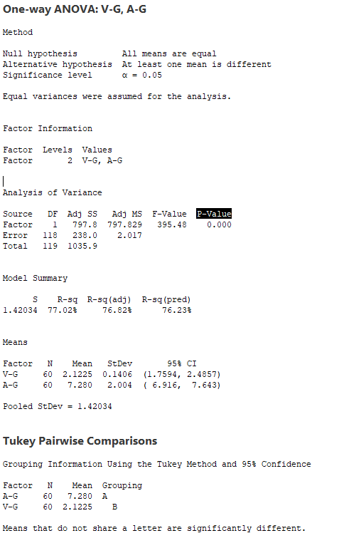
 | Voltaje VS Corriente (Fisher L)
 | RESI5 (V-G) | RESI6 (A-G)
 | -0.094694580106 | -2.1842405839
 | -0.17751958427 | 1.379718701
 | -0.18586349748 | 0.54970360966
 | -0.088282183997 | 1.3445771572
 | 0.038258804977 | -0.9264629944
 | 0.16316799728 | -1.546122294
 | -0.033899767441 | 1.6840859138
 | 0.08825983016 | 0.43270547794
 | -0.16955855758 | -0.37102736882
 | 0.13808562907 | -2.0415488468
 | -0.013311564932 | -1.4660777195
 | 0.12660948346 | 2.2695657281
 | 0.053903179784 | 0.38240443758
 | -0.10005549665 | -0.22705127597
 | -0.13938629266 | -1.9754075592
 | -0.29950821163 | 1.7856969105
 | -0.036323812713 | -2.0900497872
 | -0.040450282446 | 0.71639179871
 | -0.069968683028 | -0.95583884896
 | 0.087206301602 | 0.32594269311
 | -0.024008131229 | -0.86158717012
 | 0.060132019573 | -2.7008030848
 | 0.068765171597 | -1.5327714522
 | 0.0099719287645 | -1.7826032289
 | -0.12883480711 | 5.4140950559
 | 0.046332319532 | 2.10688453
 | -0.073648706758 | -1.2808048312
 | -0.19654517322 | 3.3651027851
 | 0.09433054195 | 3.8913162544
 | 0.27098671589 | -0.62842780768
 | -0.11841130126 | -1.1906861443
 | -0.020610933015 | -4.6383170342
 | 0.12533481696 | -0.24599811302
 | -0.27833519792 | -0.79509968661
 | -0.25342644845 | 3.6444196017
 | -0.052140276469 | -1.2605305914
 | 0.10317393704 | 2.150506945
 | 0.38397116961 | -3.0102262577
 | 0.36293990643 | -0.56785196807
 | 0.099441482638 | -0.53005521528
 | 0.054382334092 | 0.81094467215
 | -0.09121831109 | 0.18363178746
 | -0.2364366104 | -3.2283292529
 | -0.034270163024 | -0.54356750209
 | -0.0011545550714 | 0.64189987349
 | -0.01080576642 | -2.6431348332
 | 0.17630265964 | -1.7816450053
 | -0.0091816990672 | 2.4059222434
 | 0.16966598014 | 1.3576852663
 | 0.069863242186 | 2.4739573086
 | 0.074370022099 | -0.98049024432
 | -0.19116263536 | -3.705918387
 | 0.072748361566 | -0.16173310978
 | 0.056288331638 | -0.32819599699
 | -0.10642264936 | 0.99388684138
 | 0.023378998835 | 2.3709518554
 | 0.031920859533 | 1.7679558661
 | 0.043625801759 | 2.76600755
 | 0.064184675312 | 0.56397270213
 | 0.11783337705 | 0.40267062957

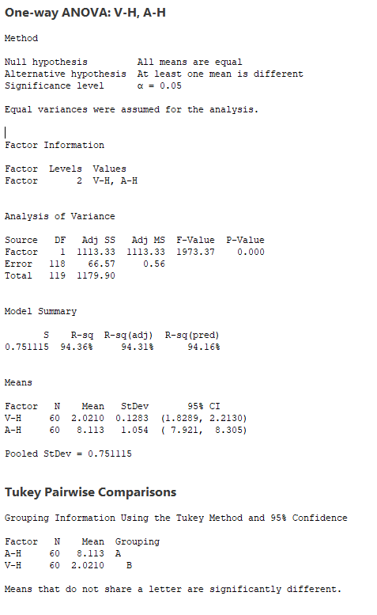
 | Voltaje VS Corriente (Fisher R)
 | RESI7 (V-H) | RESI8 (A-H)
 | -0.009666150994 | 0.76764446085
 | 0.055045041195 | 1.1806504048
 | -0.019454960183 | -0.33219710233
 | 0.11708077641 | 1.0892974226
 | -0.10456846028 | -0.8607716052
 | 0.12646907284 | -0.40155652554
 | -0.19110867336 | 0.44437187154
 | 0.10285970473 | 0.14639127389
 | -0.040343915897 | -3.0288274209
 | 0.022241951728 | 1.9105636206
 | -0.068904444073 | 1.1057318407
 | -0.038711258864 | 0.94044007903
 | 0.023350646118 | 0.011416509203
 | 0.10056722422 | 0.16080230871
 | 0.10301970214 | -1.2960750551
 | 0.028320130653 | 0.35576382277
 | 0.15465717681 | 0.67992669062
 | 0.031416224645 | 0.68134433135
 | 0.14985802124 | -0.85932455398
 | 0.24469878341 | -0.0053061642
 | -0.18600892104 | 0.17808378177
 | -0.17887399884 | -0.1014121443
 | 0.1539381879 | -2.517100925
 | -0.042173260012 | 0.78657093799
 | 0.045848164537 | 0.52229432509
 | 0.1981428298 | 0.64312869625
 | -0.11036558466 | -0.58055617272
 | -0.15712613339 | 0.99550199697
 | -0.0082935212969 | -0.43543312124
 | 0.0054220868203 | -1.1803953029
 | 0.052243892007 | -1.1305314262
 | 0.049699834238 | 1.625378349
 | -0.22051488313 | -0.75499321797
 | -0.049432835794 | -0.92107954308
 | -0.054646911505 | 1.0568594689
 | -0.34896152165 | -1.4950177931
 | -0.20506668286 | -0.29103536325
 | 0.0871187978 | -0.30975669311
 | -0.1750426393 | -0.96848163069
 | 0.013027254544 | 1.2426174465
 | -0.26721974308 | 0.25818747322
 | 0.02030024384 | 0.9991469126
 | 0.10245866282 | -1.0058689614
 | 0.13889951935 | -0.42950910143
 | -0.08189466252 | 1.1365857716
 | -0.15818331544 | -1.8027234868
 | 0.088839548334 | -0.30135830127
 | -0.02722827356 | -0.0042511452616
 | -0.012906529604 | 0.70194196666
 | 0.15109238997 | 0.47701791037
 | 0.23472311588 | -1.3937261911
 | -0.14347435562 | -2.2281750979
 | -0.08946246095 | 0.51169631767
 | -0.0090714969405 | -0.51794185565
 | 0.073013709664 | 0.22175334332
 | 0.16695147407 | 1.3883523491
 | 0.058522477181 | -0.033537529105
 | -0.080952868435 | 0.25464568445
 | 0.11937618673 | 1.5169102234
 | 0.060455631641 | 1.195925839

12-14AWG
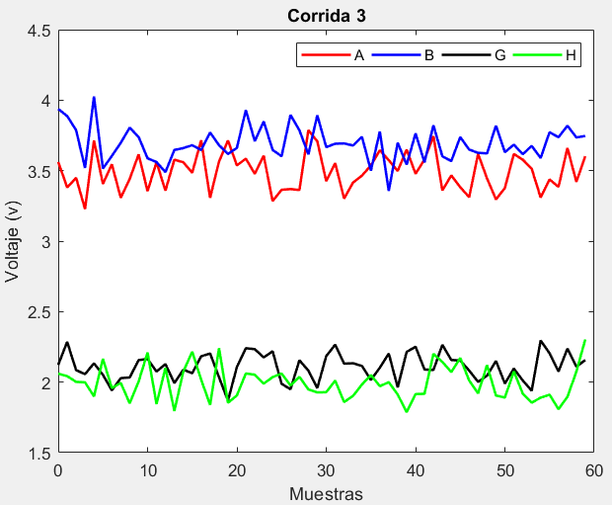
Número de observaciones | Voltaje (V) -(V- A) | Voltaje (V) - (V-B) | Voltaje (V) - (V-G) | Voltaje (V) - (V-H) | Corriente (A) - (A-A) | Corriente (A) - (A-B) | Corriente (A) - (A-G) | Corriente (A) - (A-H)
1 | 3.4521838289 | 3.788207371 | 2.0769653325 | 2.4009757133 | 4.8443726327 | 3.5395310104 | 7.5077698538 | 8.5835186909
2 | 3.6114026234 | 3.6556575008 | 2.2380551421 | 2.0070287558 | 4.2227866184 | 4.1683380456 | 7.4589876314 | 7.4042302642
3 | 3.4117248476 | 3.7338313438 | 2.128644726 | 1.9861986411 | 4.5057530014 | 4.0640652153 | 6.3829815945 | 7.3849844247
4 | 3.397280645 | 3.8983616852 | 2.2154018077 | 1.9677836043 | 4.3420530051 | 3.5161577429 | 6.3342782421 | 6.8218524914
5 | 3.7175733073 | 3.786672605 | 2.1587797083 | 1.9835149071 | 4.7439147713 | 4.4112106993 | 7.5564268671 | 9.9589854671
6 | 3.6032419685 | 3.6167349795 | 2.0226241436 | 2.1703938263 | 4.8850132606 | 3.7697340053 | 7.8386886264 | 7.8546058574
7 | 3.5681389163 | 3.6613307886 | 2.1661090848 | 1.8058758881 | 4.0159786568 | 4.2721331745 | 6.0118057163 | 7.4650535258
8 | 3.5007970178 | 3.8983240263 | 2.0814835308 | 1.8925036391 | 4.4538977263 | 3.4531428812 | 8.0919402233 | 6.6572680675
9 | 3.4280255775 | 3.450179075 | 1.952986502 | 2.1418247437 | 4.6722767443 | 3.9905160294 | 6.4426852087 | 9.6072717276
10 | 3.641027738 | 3.7445566818 | 2.1245324534 | 2.0658119228 | 4.6964388372 | 4.3032038414 | 8.7097282442 | 9.2023132338
11 | 3.635750703 | 3.9165489397 | 2.0991101631 | 1.9729712249 | 4.5986956982 | 4.2133034533 | 7.1443923628 | 7.6068764597
12 | 3.2885701956 | 3.7015938466 | 2.0370964486 | 2.1894873541 | 3.8455975874 | 3.7809297529 | 6.7597650682 | 9.2939004136
13 | 3.3617796752 | 3.7278290818 | 2.114187516 | 1.9860142606 | 4.4428888779 | 4.2374820747 | 8.4503496985 | 7.688824606
14 | 3.4558048383 | 3.83525596 | 1.9983025161 | 2.1328771928 | 4.8883769486 | 3.6723649098 | 7.1698564332 | 7.7173612544
15 | 3.6780965644 | 4.0230775695 | 2.3283103331 | 1.9995587874 | 5.3943547584 | 3.5080786272 | 7.4386004527 | 7.8898336254
16 | 3.5469315892 | 3.833723517 | 1.908560602 | 2.2506086858 | 4.8849747117 | 4.1384829944 | 5.3079635744 | 6.9404162827
17 | 3.65691835 | 3.6207908249 | 1.9151574006 | 2.1160451424 | 3.9161822284 | 4.3245622257 | 5.7436768015 | 7.3827967163
18 | 3.4307385721 | 3.7007901088 | 2.2261507036 | 2.0912297077 | 4.7378255242 | 4.1852022353 | 7.8952377119 | 8.2932050913
19 | 3.5572520355 | 3.6039681794 | 2.0079071822 | 1.8801796454 | 5.0016480156 | 3.5744171693 | 6.5228431411 | 7.9147531081
20 | 3.4254171333 | 3.7015178898 | 2.0232557278 | 1.9383463931 | 4.8012867449 | 4.2623365873 | 7.6650894129 | 8.0288969891
21 | 3.274982718 | 3.3585329536 | 2.0234343058 | 2.0538706634 | 4.171236901 | 4.0669986479 | 7.8836758941 | 8.7460203549
22 | 3.5369343436 | 3.5591247701 | 2.2076557809 | 2.0404737714 | 4.3458098876 | 4.0127476206 | 5.345382857 | 9.0407332518
23 | 3.50468546 | 3.7783723985 | 2.1142377414 | 1.800280584 | 4.7192532416 | 3.8729462212 | 8.2091834613 | 8.7251283068
24 | 3.4085953896 | 3.7669240747 | 2.1596432886 | 2.0387534529 | 5.1234849341 | 3.8861929251 | 8.0606863072 | 7.3617303336
25 | 3.4340102271 | 3.513674346 | 1.87679769 | 2.0495095241 | 4.5371995378 | 4.4421828911 | 6.8636206445 | 9.1779076599
26 | 3.4064671202 | 3.7716965075 | 1.8861620675 | 1.7527026246 | 4.5648709865 | 3.7629492492 | 8.3032474247 | 8.9106133506
27 | 3.5624555738 | 3.7281096702 | 2.1262456882 | 1.8388252085 | 5.0498483984 | 3.667006004 | 6.0857404229 | 8.552309495
28 | 3.3751038966 | 3.846295883 | 1.8743445737 | 2.2045863863 | 5.0511106199 | 4.0758895052 | 8.8573717704 | 10.57457932
29 | 3.5710237797 | 3.7279935953 | 2.3280400284 | 1.9238111124 | 4.7211749797 | 4.222719935 | 7.1717095126 | 10.954152374
30 | 3.4650069517 | 3.5680369061 | 2.1384371556 | 1.8415903749 | 4.0853369202 | 3.920387137 | 5.2619371213 | 9.7897701163
31 | 3.471658374 | 3.5744566598 | 2.2567837076 | 1.9495512383 | 4.3516257614 | 4.701968604 | 5.825661644 | 7.1238027299
32 | 3.3947865178 | 3.5267640972 | 1.8873223818 | 2.1747694 | 4.8335069218 | 4.4007832554 | 6.7099217091 | 8.8270419127
33 | 3.399582039 | 3.7334022153 | 2.1638585649 | 2.0600333442 | 4.9716567176 | 4.5186539456 | 7.8136470699 | 9.280182612
34 | 3.419246504 | 3.8183922396 | 2.1588272412 | 1.6849433492 | 4.7957530314 | 4.5056172713 | 6.067720011 | 9.2181769336
35 | 3.3896365913 | 3.6404454355 | 2.2374150941 | 1.9228305374 | 4.38578785 | 3.8883326248 | 6.9953760122 | 8.1983264906
36 | 3.4152293655 | 3.6546962712 | 2.0582379393 | 1.7772347335 | 4.6730649548 | 2.7814692485 | 8.2860272187 | 10.90503136
37 | 3.4229537064 | 3.6231870599 | 1.9358232441 | 1.9144385253 | 3.9969302179 | 4.5532904038 | 6.7133945989 | 7.4116291327
38 | 3.3176314734 | 3.3919370741 | 2.0138472086 | 1.733998174 | 4.9152040423 | 3.7751239512 | 6.4747362394 | 8.0403411387
39 | 3.2905527364 | 3.5231607686 | 2.0368500567 | 2.0936246886 | 4.3280549154 | 4.860638393 | 8.7071501042 | 7.1870408933
40 | 3.1245312062 | 3.6417070497 | 2.0611548603 | 2.1439345457 | 5.3101287047 | 4.1259949839 | 6.8196624064 | 7.5880318453
41 | 3.56548255 | 3.7457600626 | 2.0744214655 | 2.1183469756 | 4.3901829077 | 3.5078593146 | 7.6188422056 | 7.9171214607
42 | 3.3830326697 | 3.5818301615 | 2.1304844132 | 2.1399622087 | 4.4203535114 | 3.4217593287 | 7.6986481258 | 7.8835489221
43 | 3.5265212223 | 3.5300073211 | 2.352315761 | 2.1742155924 | 4.3829349553 | 3.7566712295 | 7.727923244 | 9.3227038221
44 | 3.4526934524 | 3.5451345409 | 1.9996321477 | 1.8859442849 | 5.4111027642 | 3.9370848531 | 6.9512051618 | 8.2378455667
45 | 3.6005409264 | 3.8115373036 | 2.0198780497 | 1.9287403099 | 4.7737382198 | 4.2241034428 | 6.8646406945 | 8.3909349777
46 | 3.5455285072 | 3.7388293684 | 2.3104336776 | 1.8059604019 | 3.9224100987 | 3.5915971282 | 6.317286412 | 8.3014430026
47 | 3.6775517892 | 3.7200972801 | 2.396045369 | 1.7247396064 | 4.0252043412 | 4.6198249944 | 9.2389087415 | 9.8091271158
48 | 3.5285809926 | 3.8092561805 | 2.0120554427 | 1.8690478838 | 5.0284840072 | 4.399969584 | 7.2963561937 | 9.4806373289
49 | 3.5646779408 | 3.8200417982 | 1.8703171198 | 1.8161674568 | 4.6808653218 | 3.8276768228 | 6.0776569684 | 7.1809110508
50 | 3.4545523537 | 3.6124106678 | 2.1594981923 | 2.0074812648 | 4.8497716358 | 3.0817167237 | 8.6871128469 | 8.8562514044
51 | 3.3902387761 | 3.458795781 | 2.0154906493 | 1.9475130333 | 4.0757581994 | 3.9683206561 | 8.0667230526 | 9.1289439991
52 | 3.2930929679 | 3.4959020843 | 2.0907255312 | 2.0610538328 | 4.2819636055 | 4.1160266122 | 6.2502750256 | 7.7995217494
53 | 3.3354494695 | 3.8261154329 | 2.0880162871 | 1.8692781853 | 4.7105376651 | 4.3574926741 | 5.5838707209 | 7.1346400136
54 | 3.7112891855 | 3.7659138013 | 2.1386913146 | 2.047572122 | 3.8321856175 | 3.7690416982 | 7.8682835151 | 8.1917918205
55 | 3.3442104592 | 3.5048952056 | 1.9429927708 | 2.0273529079 | 4.5737769054 | 3.6540619082 | 7.7203522469 | 8.0819292268
56 | 3.5614426706 | 3.6419463409 | 2.1284571508 | 1.7704284441 | 4.7581334996 | 4.3041878107 | 7.641290105 | 8.2363240257
57 | 3.508190965 | 3.6910329358 | 2.0499097981 | 1.7257460953 | 4.1567212511 | 4.3959165887 | 4.9800036817 | 8.1994120552
58 | 3.5827309188 | 3.7165231052 | 1.9212209299 | 1.6732871327 | 4.4288140357 | 3.7996867172 | 8.0162979735 | 7.8651070936
59 | 3.4731463053 | 3.6914384955 | 2.0829701941 | 1.9082958811 | 5.0565100535 | 4.2040027508 | 7.9308319321 | 6.5337609148
60 | 3.4671523979 | 3.5836567354 | 1.9744818641 | 2.0117206531 | 5.1808025356 | 3.9425526749 | 8.7241262594 | 7.4021469991

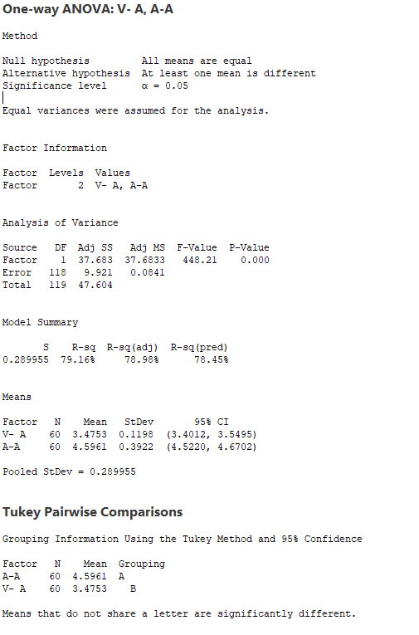
 | Voltaje VS Corriente (Monitor Audio L)
 | RESI1 (A-A) | RESI2 (V-A)
 | -0.023146781494 | 0.2482791826
 | 0.13607201307 | -0.3733068317
 | -0.063605762773 | -0.090340448656
 | -0.078049965305 | -0.25404044501
 | 0.24224269692 | 0.14782132117
 | 0.12791135816 | 0.28891981055
 | 0.092808305913 | -0.58011479327
 | 0.02546640743 | -0.14219572382
 | -0.047305032857 | 0.076183294236
 | 0.16569712766 | 0.10034538708
 | 0.16042009267 | 0.0026022480969
 | -0.18676041474 | -0.75049586273
 | -0.11355093518 | -0.15320457219
 | -0.019525772012 | 0.29228349852
 | 0.20276595407 | 0.79826130832
 | 0.071600978892 | 0.28888126161
 | 0.18158773962 | -0.67991122173
 | -0.044592038266 | 0.14173207416
 | 0.08192142517 | 0.40555456549
 | -0.049913477091 | 0.20519329484
 | -0.2003478923 | -0.42485654906
 | 0.06160373327 | -0.2502835625
 | 0.029354849604 | 0.12315979152
 | -0.066735220736 | 0.52739148399
 | -0.041320383297 | -0.058893912253
 | -0.0688634902 | -0.031222463579
 | 0.087124963434 | 0.45375494834
 | -0.10022671373 | 0.45501716979
 | 0.095693169319 | 0.12508152966
 | -0.0103236587 | -0.5107565299
 | -0.0036722363969 | -0.24446768873
 | -0.080544092542 | 0.2374134717
 | -0.075748571381 | 0.37556326756
 | -0.056084106361 | 0.19965958133
 | -0.08569401904 | -0.21030560012
 | -0.060101244838 | 0.076971504675
 | -0.05237690395 | -0.59916323215
 | -0.15769913692 | 0.31911059222
 | -0.18477787398 | -0.26803853468
 | -0.35079940419 | 0.71403525464
 | 0.090151939654 | -0.20591054238
 | -0.092297940619 | -0.17573993866
 | 0.051190611931 | -0.21315849481
 | -0.022637157934 | 0.81500931411
 | 0.125210316 | 0.1776447697
 | 0.070197896841 | -0.67368335135
 | 0.20222117885 | -0.57088910888
 | 0.053250382297 | 0.4323905571
 | 0.089347330406 | 0.084771871666
 | -0.020778256666 | 0.25367818575
 | -0.085091834272 | -0.52033525064
 | -0.18223764241 | -0.31412984458
 | -0.13988114081 | 0.11444421504
 | 0.23595857514 | -0.76390783257
 | -0.13112015116 | -0.022316544673
 | 0.086112060245 | 0.16204004955
 | 0.032860354628 | -0.43937219903
 | 0.10740030841 | -0.16727941435
 | -0.0021843050282 | 0.46041660346
 | -0.0081782124333 | 0.5847090855

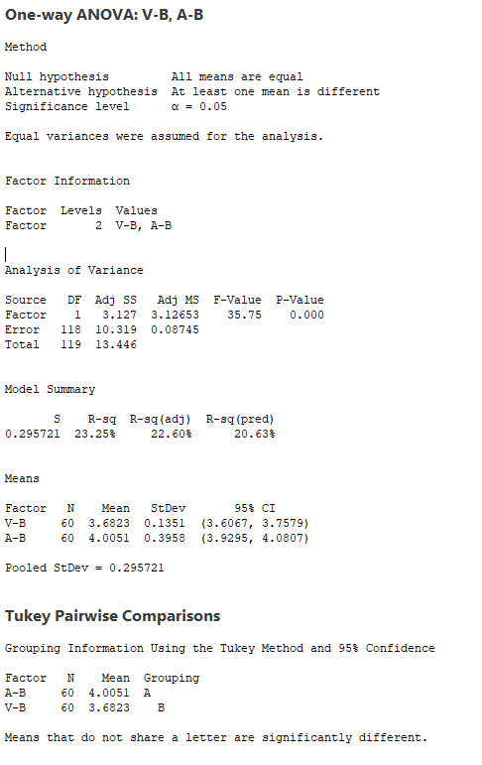
 | Voltaje VS Corriente (Monitor Audio R)
 | RESI3 (V-B) | RESI4 (A-B)
 | 0.10592426175 | -0.46557963966
 | -0.026625608373 | 0.16322739547
 | 0.051548234565 | 0.0589545652
 | 0.21607857602 | -0.48895290719
 | 0.1043894958 | 0.40610004916
 | -0.06554812973 | -0.23537664481
 | -0.020952320577 | 0.26702252444
 | 0.21604091705 | -0.55196776895
 | -0.2321040342 | -0.014594620658
 | 0.062273572621 | 0.29809319126
 | 0.23426583047 | 0.20819280324
 | 0.019310737395 | -0.22418089718
 | 0.045545972594 | 0.23237142461
 | 0.15297285078 | -0.33274574027
 | 0.34079446029 | -0.49703202288
 | 0.15144040782 | 0.13337234429
 | -0.061492284352 | 0.31945157559
 | 0.018506999565 | 0.18009158518
 | -0.078314929833 | -0.43069348077
 | 0.019234780581 | 0.25722593722
 | -0.32375015565 | 0.061887997787
 | -0.12315833916 | 0.0076369704942
 | 0.096089289281 | -0.1321644289
 | 0.084640965492 | -0.11891772497
 | -0.16860876322 | 0.43707224095
 | 0.089413398245 | -0.2421614009
 | 0.045826560984 | -0.33810464606
 | 0.16401277382 | 0.070778855117
 | 0.045710486102 | 0.21760928492
 | -0.11424620308 | -0.084723513074
 | -0.10782644942 | 0.69685795389
 | -0.15551901197 | 0.39567260526
 | 0.05111910608 | 0.51354329552
 | 0.1361091304 | 0.5005066212
 | -0.041837673759 | -0.11677802535
 | -0.027586837996 | -1.2236414016
 | -0.05909604934 | 0.54817975373
 | -0.29034603517 | -0.22998669894
 | -0.15912234067 | 0.85552774285
 | -0.040576059558 | 0.12088433384
 | 0.063476953402 | -0.49725133552
 | -0.10045294772 | -0.58335132143
 | -0.15227578808 | -0.24843942059
 | -0.1371485683 | -0.068025797038
 | 0.12925419433 | 0.21899279267
 | 0.056546259202 | -0.41351352192
 | 0.037814170842 | 0.6147143443
 | 0.12697307126 | 0.39485893389
 | 0.137758689 | -0.17743382726
 | -0.069872441449 | -0.92339392639
 | -0.22348732825 | -0.036789993985
 | -0.18638102489 | 0.11091596207
 | 0.14383232367 | 0.35238202404
 | 0.083630692114 | -0.23606895191
 | -0.17738790358 | -0.35104874193
 | -0.040336768306 | 0.29907716063
 | 0.0087498265546 | 0.39080593861
 | 0.034239996027 | -0.20542393286
 | 0.0091553863067 | 0.19889210071
 | -0.098626373813 | -0.062557975202

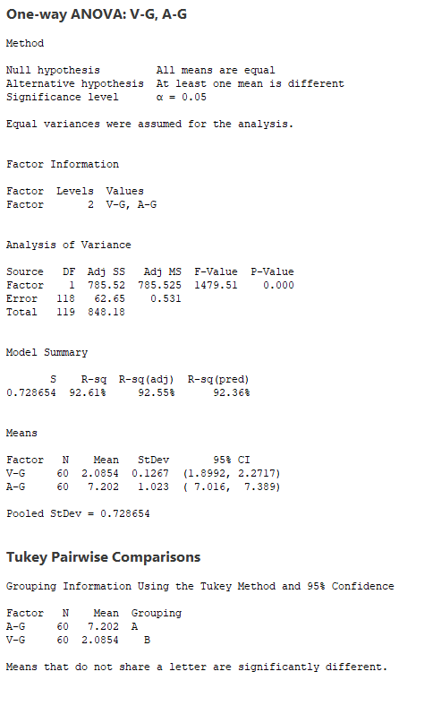
 | Voltaje VS Corriente (Fisher L)
 | RESI5 (V-G) | RESI6 (A-G)
 | -0.0084809636577 | 0.30527728045
 | 0.15260884587 | 0.25649505802
 | 0.043198429853 | -0.81951097889
 | 0.12995551155 | -0.86821433124
 | 0.073333412076 | 0.3539342937
 | -0.062822152606 | 0.63619605309
 | 0.080662788615 | -1.1906868571
 | -0.0039627653816 | 0.8894476499
 | -0.13245979418 | -0.75980736469
 | 0.039086157208 | 1.5072356709
 | 0.013663866919 | -0.058100210542
 | -0.048349847579 | -0.4427275052
 | 0.028741219839 | 1.2478571251
 | -0.087143780087 | -0.032636140136
 | 0.24286403689 | 0.2361078793
 | -0.1768856942 | -1.894528999
 | -0.17028889559 | -1.4588157719
 | 0.14070440738 | 0.69274513851
 | -0.077539113957 | -0.6796494323
 | -0.06219056843 | 0.46259683953
 | -0.06201199037 | 0.68118332071
 | 0.12220948472 | -1.8571097163
 | 0.028791445214 | 1.006690888
 | 0.074196992429 | 0.85819373387
 | -0.20864860621 | -0.33887192886
 | -0.19928422872 | 1.1007548514
 | 0.040799391983 | -1.1167521505
 | -0.21110172247 | 1.654879197
 | 0.24259373219 | -0.030783060793
 | 0.0529908594 | -1.940555452
 | 0.17133741137 | -1.3768309293
 | -0.19812391441 | -0.49257086422
 | 0.078412268749 | 0.61115449652
 | 0.073380944989 | -1.1347725624
 | 0.15196879794 | -0.20711656112
 | -0.027208356891 | 1.0835346454
 | -0.14962305211 | -0.48909797448
 | -0.071599087571 | -0.72775633393
 | -0.048596239452 | 1.5046575308
 | -0.024291435932 | -0.38283016698
 | -0.011024830657 | 0.41634963225
 | 0.045038116964 | 0.49615555239
 | 0.2668694648 | 0.52543067062
 | -0.085814148485 | -0.25128741158
 | -0.065568246528 | -0.33785187889
 | 0.22498738144 | -0.88520616137
 | 0.31059907282 | 2.0364161682
 | -0.073390853511 | 0.093863620389
 | -0.21512917639 | -1.124835605
 | 0.074051896081 | 1.4846202736
 | -0.069955646839 | 0.86423047919
 | 0.0052792350368 | -0.9522175478
 | 0.0025699908735 | -1.6186218525
 | 0.053245018435 | 0.66579094177
 | -0.1424535254 | 0.51785967358
 | 0.043010854564 | 0.43879753161
 | -0.03553649809 | -2.2224888916
 | -0.16422536629 | 0.81380540015
 | -0.0024761021254 | 0.72833935878
 | -0.11096443209 | 1.521633686

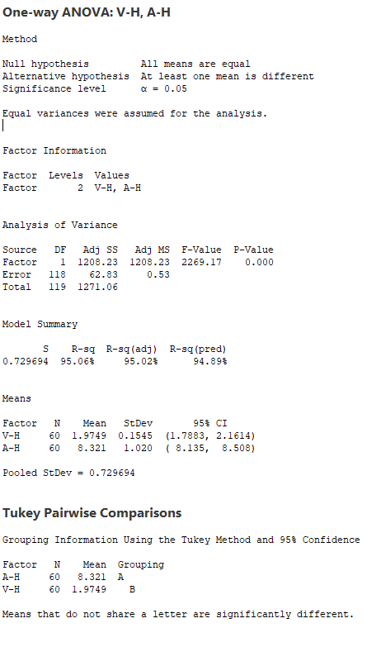
 | Voltaje VS Corriente (Fisher R)
 | RESI7 (V-H) | RESI8 (A-H)
 | 0.42611160415 | 0.2624586833
 | 0.032164646721 | -0.91682974346
 | 0.011334531979 | -0.93607558293
 | -0.0070805048363 | -1.4992075162
 | 0.0086507979977 | 1.6379254594
 | 0.19552971717 | -0.46645415023
 | -0.16898822105 | -0.85600648181
 | -0.082360469991 | -1.6637919401
 | 0.16696063461 | 1.28621172
 | 0.090947813657 | 0.88125322614
 | -0.0018928842147 | -0.71418354794
 | 0.21462324502 | 0.97284040598
 | 0.011150151447 | -0.63223540162
 | 0.15801308372 | -0.60369875321
 | 0.024694678265 | -0.43122638225
 | 0.27574457667 | -1.380643725
 | 0.14118103326 | -0.93826329136
 | 0.11636559862 | -0.027854916272
 | -0.094684463769 | -0.40630689956
 | -0.036517715989 | -0.2921630185
 | 0.079006554324 | 0.42496034728
 | 0.065609662307 | 0.71967324418
 | -0.17458352517 | 0.40406829921
 | 0.063889343736 | -0.95932967405
 | 0.074645415001 | 0.8568476523
 | -0.22216148453 | 0.58955334295
 | -0.13603890062 | 0.23124948742
 | 0.22972227717 | 2.2535193121
 | -0.051052996704 | 2.6330923661
 | -0.13327373421 | 1.4687101087
 | -0.025312870852 | -1.1972572778
 | 0.19990529085 | 0.50598190508
 | 0.085169235097 | 0.95912260438
 | -0.28992075988 | 0.89711692596
 | -0.052033571755 | -0.12273351703
 | -0.19762937558 | 2.5839713523
 | -0.060425583847 | -0.90943087491
 | -0.24086593515 | -0.28071886893
 | 0.11876057952 | -1.1340191143
 | 0.16907043654 | -0.73302816232
 | 0.14348286645 | -0.40393854688
 | 0.16509809957 | -0.43751108553
 | 0.19935148323 | 1.0016438145
 | -0.088919824254 | -0.083214440972
 | -0.046123799186 | 0.069874970108
 | -0.16890370726 | -0.019617005067
 | -0.25012450274 | 1.4880671082
 | -0.10581622528 | 1.1595773212
 | -0.15869665235 | -1.1401489568
 | 0.032617155724 | 0.53519139673
 | -0.027351075825 | 0.80788399144
 | 0.08618972366 | -0.52153825819
 | -0.10558592379 | -1.186419994
 | 0.072708012865 | -0.12926818711
 | 0.052488798783 | -0.23913078084
 | -0.20443566503 | -0.084735981929
 | -0.24911801382 | -0.12164795245
 | -0.30157697638 | -0.45595291402
 | -0.066568228046 | -1.7872990928
 | 0.036856544002 | -0.91891300855

14-12AWG
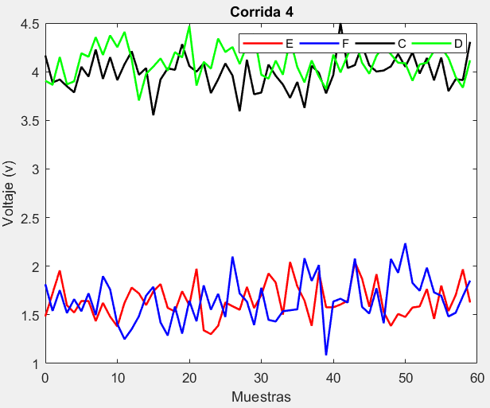
Número de observaciones | Voltaje (V) -(V- E) | Voltaje (V) - (V-F) | Voltaje (V) - (V-C) | Voltaje (V) - (V-D) | Corriente (A) - (A-E) | Corriente (A) - (A-F) | Corriente (A) - (A-C) | Corriente (A) - (A-D)
1 | 1.2114043361 | 1.7308913282 | 4.187599921 | 3.755911678 | 6.6218433731 | 8.2031568922 | 4.2143683178 | 3.4348621206
2 | 1.3975479367 | 1.595455075 | 3.9150208801 | 4.1954874838 | 6.2820715583 | 8.9463167474 | 3.7925274975 | 4.1024076287
3 | 1.4631928569 | 1.7719144032 | 3.8385946829 | 4.1522739932 | 5.1778905954 | 7.6992080571 | 3.9908150564 | 4.0579468462
4 | 1.6615995749 | 1.8872586364 | 3.666585391 | 4.1315145821 | 6.8799744348 | 8.9263830048 | 4.2406331151 | 4.1499167606
5 | 1.5248699592 | 1.5286028795 | 3.7831385035 | 4.0275374534 | 10.670246723 | 8.2441784153 | 4.3554518388 | 3.9745555913
6 | 1.7124833071 | 1.4084929794 | 4.4686137558 | 4.3387212516 | 7.7347741986 | 7.6495526719 | 4.0268777707 | 3.9415722551
7 | 1.3219125284 | 1.8250319979 | 3.898469496 | 4.2603374424 | 6.0712018049 | 8.1684643183 | 4.0774534417 | 4.0711988713
8 | 1.8309781041 | 1.5518302626 | 4.2522018716 | 3.8651795075 | 6.7042904312 | 7.9105039684 | 4.0376566021 | 3.7506607685
9 | 1.6529837479 | 1.1907091048 | 3.9114781382 | 4.0010050391 | 8.2440224801 | 8.2584635776 | 3.7849960195 | 3.3237823769
10 | 1.6659684658 | 1.7566772209 | 4.1737380504 | 4.1788852237 | 7.8674556727 | 8.8034775563 | 3.8754658813 | 3.9263026251
11 | 1.3540062001 | 1.8375589206 | 3.8989625533 | 4.0279621782 | 8.3118316625 | 8.1100415144 | 4.011025113 | 3.8078133136
12 | 1.4809166254 | 1.8617395424 | 3.8791273842 | 4.3041850826 | 9.8819368856 | 7.1820807015 | 3.9082762009 | 4.1248550554
13 | 1.6328409222 | 1.7852675492 | 4.0602767945 | 3.8607398692 | 5.5585670121 | 8.4611216067 | 4.002507387 | 3.5674732615
14 | 1.4469043402 | 1.6817591981 | 4.0271245691 | 4.199655557 | 7.3887157738 | 8.0231860273 | 4.1122694062 | 3.6718952788
15 | 1.7631360451 | 1.7283793874 | 4.1180429699 | 4.2376529699 | 6.4371889358 | 8.3184426605 | 4.146388401 | 3.8942491234
16 | 1.4729257272 | 2.1451388395 | 3.9142184224 | 4.1655947055 | 6.7955386736 | 8.1967593123 | 3.7751212623 | 3.9583175979
17 | 1.4422707243 | 1.7106407854 | 4.0949250876 | 4.1469764022 | 6.3667270759 | 8.5157880356 | 3.9212423517 | 4.0572757894
18 | 1.69344719 | 1.6191458044 | 3.8810342011 | 3.8422289548 | 6.3619606533 | 8.5524174697 | 3.9534102916 | 3.9875306833
19 | 1.4208689759 | 2.0201225453 | 4.1401873276 | 4.4161434152 | 6.4821667455 | 8.0862378703 | 4.2290447966 | 4.0719472707
20 | 1.7939514897 | 1.9661550786 | 4.1127714175 | 4.073404124 | 4.1594892748 | 8.2236343802 | 4.0619873477 | 3.9103232371
21 | 1.2972322433 | 2.0928598962 | 4.0504573741 | 3.8594311018 | 6.5886669359 | 8.2390572975 | 3.8291288091 | 3.8954395775
22 | 1.4534681819 | 1.9220463783 | 3.820282793 | 3.9119581076 | 5.7873140863 | 8.2067301064 | 3.8987374026 | 4.054394185
23 | 2.006878906 | 1.8284778631 | 3.7194926812 | 3.8253146794 | 7.3505685772 | 8.6057036562 | 3.8756230844 | 3.8433251299
24 | 1.4301382243 | 2.0197436434 | 3.8979603932 | 3.9223801726 | 7.440638557 | 8.4751151798 | 3.9330843259 | 3.5511264953
25 | 1.5066944695 | 1.6618670115 | 4.0211115591 | 4.2161167564 | 7.866778304 | 7.9727042755 | 4.159339041 | 4.2701238859
26 | 1.6555609984 | 1.6331520943 | 3.738744573 | 4.0372501291 | 7.2339870676 | 8.1547417965 | 4.0272129396 | 4.0794427346
27 | 1.6712264578 | 1.5147106735 | 4.0872559185 | 4.1362015934 | 6.6295424179 | 8.2165673446 | 3.9142035367 | 3.9511000763
28 | 2.1857136299 | 2.0988682734 | 4.2741394463 | 4.2535660245 | 7.0854426133 | 7.9422855288 | 4.108873437 | 3.8304584485
29 | 1.8799480344 | 2.2401605872 | 3.920035677 | 3.9732321667 | 6.46468233 | 8.5309992937 | 4.1086372881 | 3.9480401699
30 | 1.4986002149 | 1.9339675531 | 3.9753248023 | 4.2438874457 | 7.9640598329 | 7.6657169417 | 3.5955387511 | 4.0911870566
31 | 1.7328706027 | 1.5643935554 | 3.8250625723 | 4.0646970532 | 8.7375690774 | 8.1892858411 | 3.9613170759 | 4.114457045
32 | 1.8842747502 | 1.4232763345 | 3.9900508019 | 4.0436737993 | 6.1904282678 | 7.8170551434 | 4.3813223081 | 4.1045762117
33 | 1.5901485402 | 1.4925925449 | 3.8500775293 | 4.162742429 | 7.066963811 | 8.2588403367 | 4.0666504942 | 3.7186309634
34 | 1.1143966883 | 1.7131794717 | 4.175746778 | 4.0669533492 | 6.5044403314 | 8.1169591289 | 3.8603801823 | 4.0172085218
35 | 1.5385883206 | 1.4041487128 | 4.1309157664 | 3.9899957684 | 6.8955074572 | 7.6707810409 | 3.9439154665 | 3.8033038398
36 | 1.3401836319 | 1.3432750115 | 4.0396155086 | 4.4230402965 | 6.7941565666 | 8.2416048859 | 4.1805750531 | 3.774041782
37 | 1.7169467172 | 1.3532601416 | 3.9520285588 | 4.1092062074 | 9.3985255059 | 7.9350028859 | 3.9392180135 | 3.5515748539
38 | 1.5783176321 | 1.8034550479 | 4.2772053831 | 4.1041361579 | 8.4849015665 | 8.2700464642 | 4.1013915433 | 4.019546669
39 | 1.8098016849 | 1.2308033427 | 3.6331415871 | 4.0232299355 | 6.1130125303 | 8.5600664275 | 3.9789709405 | 4.1410554197
40 | 1.3970605437 | 1.8131426163 | 4.0598795546 | 3.8208436882 | 8.8713867091 | 8.6599852024 | 3.9974284223 | 3.484935799
41 | 1.8306927494 | 1.7973393755 | 4.1141672931 | 4.337802021 | 7.939522977 | 8.2157885177 | 3.9488997354 | 3.6791510026
42 | 1.3675644151 | 1.4571317439 | 4.0077348272 | 3.917093793 | 5.9168789352 | 8.2566519594 | 3.940150048 | 4.2651245019
43 | 1.9025991479 | 1.4824185252 | 4.2248271803 | 4.1215774007 | 8.6274721548 | 8.347157825 | 3.9831402254 | 3.8109346569
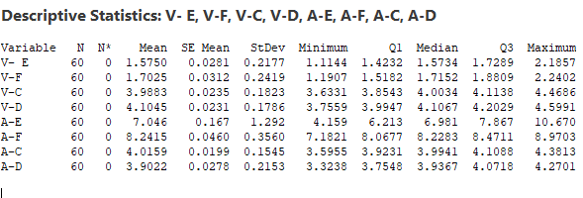
44 | 1.6359335048 | 1.566856219 | 3.8668980991 | 4.1107397125 | 4.8082466191 | 8.2839968376 | 4.1287789513 | 4.1403422436
45 | 1.8386243859 | 1.5533355424 | 4.0103293827 | 4.3180926736 | 7.5008078106 | 8.864309722 | 4.1702617349 | 3.7846970386
46 | 1.3145493095 | 1.8948089393 | 4.2320407731 | 4.0519155619 | 9.5568121452 | 8.2330011952 | 3.8754592946 | 4.1249129508
47 | 1.7726929358 | 1.6670010229 | 3.8477581068 | 3.9445095931 | 5.426406767 | 8.9702823694 | 3.9827491586 | 3.7899044043
48 | 1.481146592 | 1.5041473146 | 4.2142156701 | 3.9925526468 | 6.1594017549 | 8.1698441268 | 3.9286003492 | 4.0065185203
49 | 1.2922668913 | 1.81599402 | 3.6996215449 | 4.1260658372 | 5.6096941558 | 8.0615318951 | 3.8536716555 | 3.6939574025
50 | 1.8523953044 | 1.9254255332 | 3.9610964399 | 4.0637742625 | 7.5558189341 | 7.5742509005 | 4.2632109125 | 3.6879032269
51 | 1.6821598607 | 1.3030676982 | 4.2427939875 | 3.8204010521 | 4.9422108596 | 8.4744429178 | 4.0279658818 | 4.0652213354
52 | 1.5684005117 | 1.9769099363 | 4.0936081715 | 4.2964501811 | 7.0814358784 | 8.1640195484 | 3.9848799563 | 3.8684608458
53 | 1.6456384217 | 1.4631496396 | 3.9991158515 | 4.0089964321 | 5.2124658195 | 8.4403831168 | 4.3442507441 | 3.9318575701
54 | 1.5031701758 | 1.252688478 | 4.0438207485 | 4.5792167578 | 7.2057411577 | 7.8394697455 | 4.0480463634 | 4.0052491606
55 | 1.3276770299 | 1.7172154951 | 3.845903828 | 4.0971605476 | 7.1813526051 | 8.907309585 | 3.9975440951 | 4.2683930484
56 | 1.1776237677 | 1.9601157524 | 3.7455694715 | 4.0516546921 | 7.624648632 | 8.5711616588 | 3.9654076327 | 3.7388266403
57 | 1.2567317588 | 1.9814941021 | 3.6452469573 | 4.1162828056 | 7.3958620519 | 8.3705623285 | 3.9571819398 | 3.6296531219
58 | 1.506099607 | 1.6095782203 | 4.1028732172 | 4.1420420518 | 5.3228404228 | 8.0286839813 | 3.8187224412 | 3.7674121013
59 | 1.7344257557 | 1.8586157508 | 3.6733794243 | 4.2040415278 | 7.8865688632 | 8.3827342527 | 4.0430459665 | 4.1517977939
60 | 1.5790051292 | 1.6714737991 | 4.0670358732 | 4.5991026253 | 8.3562171599 | 8.1236440736 | 4.3136576965 | 3.6920006354

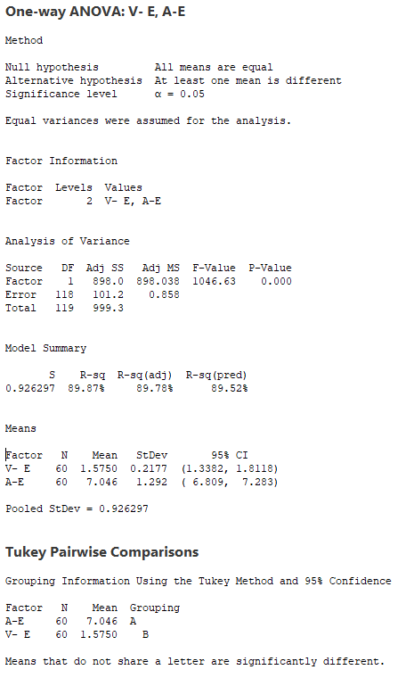
 | Voltaje VS Corriente (Monitor Audio L)
 | RESI1 (V-E) | RESI2 (A-E)
 | -0.36362327692 | -0.4244378305
 | -0.17747967633 | -0.76420964522
 | -0.11183475614 | -1.8683906082
 | 0.086571961843 | -0.16630676877
 | -0.050157653856 | 3.6239655198
 | 0.13745569404 | 0.68849299507
 | -0.25311508468 | -0.97507939865
 | 0.25595049103 | -0.34199077236
 | 0.077956134841 | 1.1977412765
 | 0.090940852757 | 0.82117446911
 | -0.22102141292 | 1.2655504589
 | -0.094110987651 | 2.835655682
 | 0.057813309178 | -1.4877141914
 | -0.12812327289 | 0.34243457019
 | 0.18810843205 | -0.6090922678
 | -0.10210188584 | -0.25074252995
 | -0.1327568888 | -0.67955412769
 | 0.1184195769 | -0.6843205503
 | -0.15415863717 | -0.5641144581
 | 0.21892387665 | -2.8867919288
 | -0.2777953698 | -0.45761426765
 | -0.12155943116 | -1.2589671172
 | 0.43185129295 | 0.30428737364
 | -0.14488938875 | 0.39435735344
 | -0.068333143573 | 0.82049710046
 | 0.080533385293 | 0.18770586406
 | 0.096198844758 | -0.4167387857
 | 0.61068601686 | 0.039161409691
 | 0.30492042136 | -0.58159887362
 | -0.076427398136 | 0.91777862933
 | 0.15784298967 | 1.6912878738
 | 0.30924713713 | -0.85585293581
 | 0.015120927174 | 0.020682607409
 | -0.46063092475 | -0.5418408722
 | -0.036439292432 | -0.15077374635
 | -0.23484398113 | -0.25212463699
 | 0.14191910412 | 2.3522443023
 | 0.0032900189857 | 1.4386203629
 | 0.2347740718 | -0.93326867325
 | -0.1779670694 | 1.8251055055
 | 0.25566513633 | 0.89324177342
 | -0.20746319801 | -1.1294022684
 | 0.32757153484 | 1.5811909512
 | 0.06090589172 | -2.2380345845
 | 0.26359677287 | 0.45452660706
 | -0.26047830355 | 2.5105309416
 | 0.19766532271 | -1.6198744366
 | -0.093881021114 | -0.88687944864
 | -0.28276072175 | -1.4365870478
 | 0.27736769133 | 0.5095377305
 | 0.10713224768 | -2.104070344
 | -0.0066271013936 | 0.035154674798
 | 0.070610808673 | -1.8338153841
 | -0.07185743731 | 0.15945995414
 | -0.24735058316 | 0.13507140155
 | -0.39740384535 | 0.57836742838
 | -0.31829585426 | 0.34958084835
 | -0.068928006073 | -1.7234407807
 | 0.15939814265 | 0.84028765963
 | 0.0039775161307 | 1.3099359563

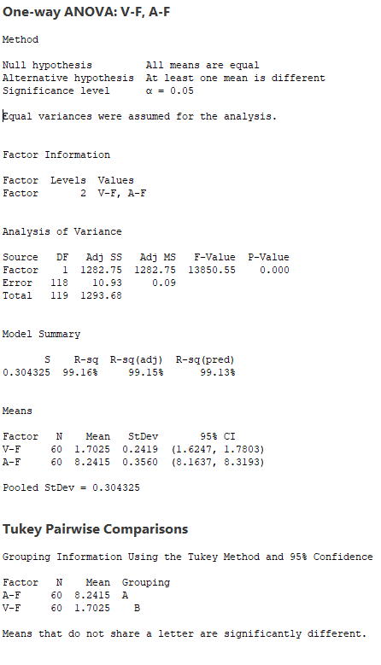
 | Voltaje VS Corriente (Monitor Audio R)
 | RESI3 (V-F) | RESI4 (A-F)
 | 0.028409338155 | -0.038307943148
 | -0.10702691501 | 0.70485191205
 | 0.069432413166 | -0.54225677828
 | 0.18477664642 | 0.68491816945
 | -0.17387911049 | 0.0027135799404
 | -0.29398901058 | -0.59191216351
 | 0.12255000793 | -0.073000517051
 | -0.15065172739 | -0.33096086697
 | -0.51177288515 | 0.01699874219
 | 0.054195230848 | 0.5620127209
 | 0.13507693059 | -0.13142332097
 | 0.15925755239 | -1.0593841339
 | 0.082785559203 | 0.2196567713
 | -0.020722791872 | -0.21827880808
 | 0.025897397365 | 0.076977825111
 | 0.44265684949 | -0.044705523071
 | 0.0081587954401 | 0.27432320023
 | -0.083336185603 | 0.31095263431
 | 0.3176405553 | -0.15522696507
 | 0.26367308862 | -0.017830455155
 | 0.39037790619 | -0.0024075378374
 | 0.21956438826 | -0.03473472902
 | 0.12599587311 | 0.36423882082
 | 0.31726165342 | 0.23365034447
 | -0.0406149785 | -0.26876055991
 | -0.069329895714 | -0.086723038864
 | -0.18777131649 | -0.024897490803
 | 0.3963862834 | -0.29917930654
 | 0.53767859718 | 0.28953445836
 | 0.23148556308 | -0.57574789368
 | -0.13808843458 | -0.052178994258
 | -0.27920565547 | -0.42440969199
 | -0.20988944513 | 0.017375501355
 | 0.010697481672 | -0.12450570648
 | -0.2983332772 | -0.57068379445
 | -0.35920697851 | 0.00014005052016
 | -0.3492218484 | -0.30646194945
 | 0.10097305786 | 0.028581628811
 | -0.47167864734 | 0.31860159208
 | 0.11066062633 | 0.41852036704
 | 0.094857385545 | -0.025676317688
 | -0.24535024606 | 0.015187124038
 | -0.2200634648 | 0.10569298964
 | -0.13562577098 | 0.042532002193
 | -0.14914644763 | 0.62284488666
 | 0.19232694933 | -0.0084636401992
 | -0.035480967122 | 0.72881753401
 | -0.19833467537 | -0.071620708622
 | 0.11351202996 | -0.17993294025
 | 0.22294354321 | -0.66721393487
 | -0.39941429176 | 0.23297808239
 | 0.27442794627 | -0.077445286956
 | -0.23933235042 | 0.1989182814
 | -0.44979351204 | -0.40199508988
 | 0.014733505105 | 0.66584474962
 | 0.25763376243 | 0.32969682345
 | 0.27901211212 | 0.12909749315
 | -0.092903769665 | -0.21278085405
 | 0.15613376078 | 0.14126941733
 | -0.031008190906 | -0.11782076181

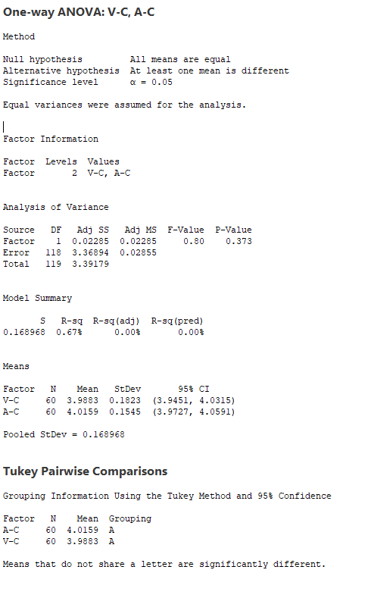
 | Voltaje VS Corriente (Fisher L)
 | RESI5 (V-C) | RESI6 (A-C)
 | 0.19928862898 | 0.19845680116
 | -0.073290411988 | -0.22338401914
 | -0.14971660919 | -0.025096460228
 | -0.32172590103 | 0.2247215985
 | -0.20517278852 | 0.33954032214
 | 0.48030246372 | 0.01096625407
 | -0.089841796069 | 0.061541925078
 | 0.26389057954 | 0.021745085455
 | -0.076833153893 | -0.23091549709
 | 0.18542675834 | -0.1404456353
 | -0.08934873879 | -0.004886403571
 | -0.1091839079 | -0.10763531568
 | 0.071965502476 | -0.013404129627
 | 0.038813277004 | 0.09635788963
 | 0.12973167788 | 0.13047688436
 | -0.074092869614 | -0.2407902543
 | 0.10661379559 | -0.094669164922
 | -0.10727709091 | -0.062501224992
 | 0.15187603557 | 0.21313327994
 | 0.12446012541 | 0.046075831073
 | 0.062146082082 | -0.18678270752
 | -0.16802849907 | -0.11717411406
 | -0.26881861084 | -0.14028843217
 | -0.090350898877 | -0.082827190662
 | 0.032800267081 | 0.14342752443
 | -0.2495667191 | 0.011301422964
 | 0.098944626447 | -0.10170797994
 | 0.28582815424 | 0.092961920345
 | -0.068275615023 | 0.092725771476
 | -0.012986489752 | -0.42037276553
 | -0.16324871978 | -0.054594440751
 | 0.0017395098615 | 0.36541079147
 | -0.13823376273 | 0.050738977555
 | 0.18743548593 | -0.15553133433
 | 0.14260447439 | -0.071996050083
 | 0.051304216574 | 0.16466353645
 | -0.03628273328 | -0.076693503091
 | 0.28889409106 | 0.085480026727
 | -0.35516970494 | -0.036940576092
 | 0.07156826255 | -0.018483094288
 | 0.12585600108 | -0.067011781176
 | 0.019423535098 | -0.075761468597
 | 0.23651588829 | -0.032771291198
 | -0.12141319292 | 0.11286743466
 | 0.022018090677 | 0.15435021828
 | 0.24372948102 | -0.14045222201
 | -0.14055318529 | -0.033162358054
 | 0.225904378 | -0.087311167424
 | -0.28868974719 | -0.16223986116
 | -0.027214852141 | 0.24729939588
 | 0.25448269541 | 0.012054365226
 | 0.10529687945 | -0.031031560289
 | 0.010804559458 | 0.32833922749
 | 0.055509456416 | 0.032134846834
 | -0.1424074641 | -0.018367421521
 | -0.24274182059 | -0.05050388391
 | -0.34306433473 | -0.058729576838
 | 0.11456192518 | -0.19718907542
 | -0.3149318677 | 0.027134449903
 | 0.078724581164 | 0.29774617984

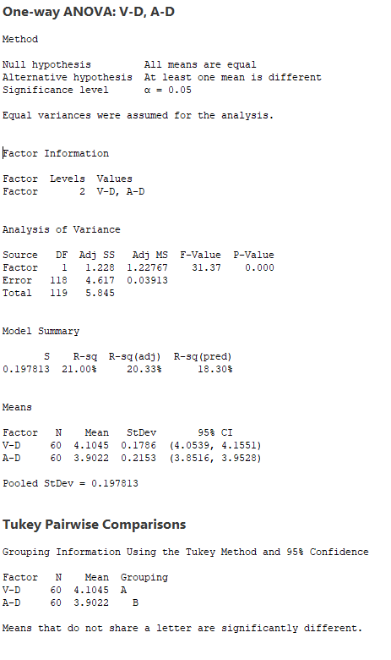
 | Voltaje VS Corriente (Fisher R)
 | RESI7 (V-D) | RESI8 (A-D)
 | -0.34856708785 | -0.46732410474
 | 0.091008717969 | 0.2002214033
 | 0.047795227328 | 0.15576062083
 | 0.027035816283 | 0.2477305352
 | -0.076941312418 | 0.072369365905
 | 0.23424248575 | 0.039386029778
 | 0.15585867652 | 0.16901264589
 | -0.23929925836 | -0.15152545683
 | -0.10347372672 | -0.5784038485
 | 0.074406457879 | 0.024116399749
 | -0.076516587647 | -0.094372911733
 | 0.19970631673 | 0.22266883
 | -0.24373889667 | -0.33471296382
 | 0.095176791109 | -0.23029094655
 | 0.13317420407 | -0.0079371019298
 | 0.061115939646 | 0.056131372582
 | 0.042497636316 | 0.155089564
 | -0.26224981101 | 0.085344457957
 | 0.31166464937 | 0.16976104534
 | -0.031074641859 | 0.0081370117575
 | -0.24504766405 | -0.006746647871
 | -0.19252065829 | 0.15220795969
 | -0.27916408639 | -0.058861095433
 | -0.18209859326 | -0.35105973007
 | 0.11163799052 | 0.3679376605
 | -0.067228636759 | 0.17725650923
 | 0.031722827575 | 0.048913850956
 | 0.14908725865 | -0.071727776911
 | -0.13124659915 | 0.045853944545
 | 0.13940867982 | 0.18900083121
 | -0.039781712685 | 0.21227081969
 | -0.060804966538 | 0.20238998638
 | 0.058263663158 | -0.183555262
 | -0.037525416592 | 0.11502229642
 | -0.11448299742 | -0.098882385543
 | 0.31856153063 | -0.12814444337
 | 0.0047274415611 | -0.35061137145
 | -0.00034260791829 | 0.11736044363
 | -0.081248830351 | 0.23886919435
 | -0.28363507767 | -0.41725042636
 | 0.2333232552 | -0.22303522276
 | -0.18738497289 | 0.36293827654
 | 0.017098634884 | -0.091251568424
 | 0.006260946628 | 0.23815601825
 | 0.21361390776 | -0.11748918672
 | -0.052563203962 | 0.22272672541
 | -0.1599691727 | -0.11228182106
 | -0.11192611907 | 0.10433229493
 | 0.021587071366 | -0.20822882284
 | -0.040704503357 | -0.21428299848
 | -0.28407771372 | 0.16303511002
 | 0.19197141528 | -0.033725379605
 | -0.095482333776 | 0.029671344705
 | 0.47473799194 | 0.10306293527
 | -0.0073182182889 | 0.36620682302
 | -0.052824073727 | -0.16335958504
 | 0.011804039779 | -0.27253310351
 | 0.037563285925 | -0.13477412408
 | 0.099562761978 | 0.24961156857
 | 0.49462385947 | -0.21018558998

Mejor Combinación 12AWG
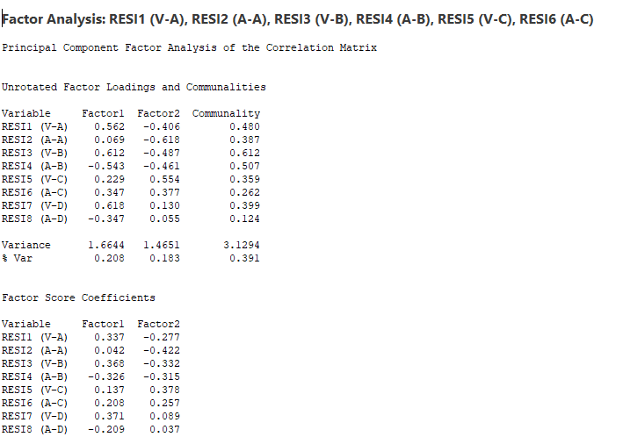
Voltaje VS Corriente (Monitor Audio L) |  | Voltaje VS Corriente (Monitor Audio R) |  | Voltaje VS Corriente (Fisher L) |  | Voltaje VS Corriente (Fisher R) |  | Muestra
RESI1 (V-A) | RESI2 (A-A) | RESI3 (V-B) | RESI4 (A-B) | RESI5 (V-C) | RESI6 (A-C) | RESI7 (V-D) | RESI8 (A-D) | StdOrder
-0.023146781494 | -0.13841729563 | 0.10592426175 | -0.46557963966 | 0.19928862898 | 0.19845680116 | -0.34856708785 | 0.087995342796 | 1
0.13607201307 | -0.23694844794 | -0.026625608373 | 0.16322739547 | -0.073290411988 | -0.22338401914 | 0.091008717969 | 0.15146280033 | 2
-0.063605762773 | -0.18792310282 | 0.051548234565 | 0.0589545652 | -0.14971660919 | -0.025096460228 | 0.047795227328 | 0.11060405923 | 3
-0.078049965305 | -0.086617702702 | 0.21607857602 | -0.48895290719 | -0.32172590103 | 0.2247215985 | 0.027035816283 | -0.17509944828 | 4
0.24224269692 | -0.36530104377 | 0.1043894958 | 0.40610004916 | -0.20517278852 | 0.33954032214 | -0.076941312418 | 0.39785575818 | 5
0.12791135816 | 0.1298440932 | -0.06554812973 | -0.23537664481 | 0.48030246372 | 0.01096625407 | 0.23424248575 | 0.14143877888 | 6
0.092808305913 | 0.16599819331 | -0.020952320577 | 0.26702252444 | -0.089841796069 | 0.061541925078 | 0.15585867652 | 0.080283905178 | 7
0.02546640743 | -0.15043172896 | 0.21604091705 | -0.55196776895 | 0.26389057954 | 0.021745085455 | -0.23929925836 | 0.10232853417 | 8
-0.047305032857 | -0.1461382746 | -0.2321040342 | -0.014594620658 | -0.076833153893 | -0.23091549709 | -0.10347372672 | 0.10927742464 | 9
0.16569712766 | 0.80912962691 | 0.062273572621 | 0.29809319126 | 0.18542675834 | -0.1404456353 | 0.074406457879 | 0.16386039461 | 10
0.16042009267 | 0.61774417313 | 0.23426583047 | 0.20819280324 | -0.08934873879 | -0.004886403571 | -0.076516587647 | 0.11626788536 | 11
-0.18676041474 | -0.42713930752 | 0.019310737395 | -0.22418089718 | -0.1091839079 | -0.10763531568 | 0.19970631673 | -0.073069051033 | 12
-0.11355093518 | 0.28169752089 | 0.045545972594 | 0.23237142461 | 0.071965502476 | -0.013404129627 | -0.24373889667 | -0.13746280518 | 13
-0.019525772012 | -0.17356342796 | 0.15297285078 | -0.33274574027 | 0.038813277004 | 0.09635788963 | 0.095176791109 | -0.26178871356 | 14
0.20276595407 | -0.13233087049 | 0.34079446029 | -0.49703202288 | 0.12973167788 | 0.13047688436 | 0.13317420407 | -0.1695281989 | 15
0.071600978892 | -0.28758463416 | 0.15144040782 | 0.13337234429 | -0.074092869614 | -0.2407902543 | 0.061115939646 | -0.12008343294 | 16
0.18158773962 | -0.5967113334 | -0.061492284352 | 0.31945157559 | 0.10661379559 | -0.094669164922 | 0.042497636316 | 0.29297768606 | 17
-0.044592038266 | 0.52703795396 | 0.018506999565 | 0.18009158518 | -0.10727709091 | -0.062501224992 | -0.26224981101 | 0.17979544399 | 18
0.08192142517 | -0.78370708044 | -0.078314929833 | -0.43069348077 | 0.15187603557 | 0.21313327994 | 0.31166464937 | 0.12932207145 | 19
-0.049913477091 | -0.024598803183 | 0.019234780581 | 0.25722593722 | 0.12446012541 | 0.046075831073 | -0.031074641859 | 0.25307168004 | 20
-0.2003478923 | 0.12184263145 | -0.32375015565 | 0.061887997787 | 0.062146082082 | -0.18678270752 | -0.24504766405 | 0.16594716123 | 21
0.06160373327 | -0.66959195411 | -0.12315833916 | 0.0076369704942 | -0.16802849907 | -0.11717411406 | -0.19252065829 | -0.064607612113 | 22
0.029354849604 | 0.38165526904 | 0.096089289281 | -0.1321644289 | -0.26881861084 | -0.14028843217 | -0.27916408639 | -0.1955066835 | 23
-0.066735220736 | 0.1090702091 | 0.084640965492 | -0.11891772497 | -0.090350898877 | -0.082827190662 | -0.18209859326 | 0.12192059759 | 24
-0.041320383297 | -0.049080977986 | -0.16860876322 | 0.43707224095 | 0.032800267081 | 0.14342752443 | 0.11163799052 | 0.29681007949 | 25
-0.0688634902 | -0.18935207631 | 0.089413398245 | -0.2421614009 | -0.2495667191 | 0.011301422964 | -0.067228636759 | -0.29234260061 | 26
0.087124963434 | -0.097204304401 | 0.045826560984 | -0.33810464606 | 0.098944626447 | -0.10170797994 | 0.031722827575 | -0.17529213858 | 27
-0.10022671373 | 0.29743954822 | 0.16401277382 | 0.070778855117 | 0.28582815424 | 0.092961920345 | 0.14908725865 | -0.30178685556 | 28
0.095693169319 | -0.76364246103 | 0.045710486102 | 0.21760928492 | -0.068275615023 | 0.092725771476 | -0.13124659915 | -0.14394699119 | 29
-0.0103236587 | 0.22081644113 | -0.11424620308 | -0.084723513074 | -0.012986489752 | -0.42037276553 | 0.13940867982 | -0.18985378842 | 30
-0.0036722363969 | -0.57442186057 | -0.10782644942 | 0.69685795389 | -0.16324871978 | -0.054594440751 | -0.039781712685 | 0.30907307136 | 31
-0.080544092542 | -0.017905324146 | -0.15551901197 | 0.39567260526 | 0.0017395098615 | 0.36541079147 | -0.060804966538 | -0.11933350816 | 32
-0.075748571381 | 0.49493112306 | 0.05111910608 | 0.51354329552 | -0.13823376273 | 0.050738977555 | 0.058263663158 | -0.16624009685 | 33
-0.056084106361 | 0.46309292257 | 0.1361091304 | 0.5005066212 | 0.18743548593 | -0.15553133433 | -0.037525416592 | 0.13254594757 | 34
-0.08569401904 | -0.34713618005 | -0.041837673759 | -0.11677802535 | 0.14260447439 | -0.071996050083 | -0.11448299742 | 0.21428218054 | 35
-0.060101244838 | 0.15593181894 | -0.027586837996 | -1.2236414016 | 0.051304216574 | 0.16466353645 | 0.31856153063 | -0.21854759054 | 36
-0.05237690395 | -0.5097939411 | -0.05909604934 | 0.54817975373 | -0.03628273328 | -0.076693503091 | 0.0047274415611 | -0.12325210913 | 37
-0.15769913692 | -0.002774747853 | -0.29034603517 | -0.22998669894 | 0.28889409106 | 0.085480026727 | -0.00034260791829 | -0.1096932482 | 38
-0.18477787398 | 0.56095126732 | -0.15912234067 | 0.85552774285 | -0.35516970494 | -0.036940576092 | -0.081248830351 | -0.064090051947 | 39
-0.35079940419 | -0.75568798818 | -0.040576059558 | 0.12088433384 | 0.07156826255 | -0.018483094288 | -0.28363507767 | -0.011909672456 | 40
0.090151939654 | 0.75906480525 | 0.063476953402 | -0.49725133552 | 0.12585600108 | -0.067011781176 | 0.2333232552 | -0.027547357193 | 41
-0.092297940619 | 0.33224535411 | -0.10045294772 | -0.58335132143 | 0.019423535098 | -0.075761468597 | -0.18738497289 | -0.0070986974439 | 42
0.051190611931 | -0.53043451305 | -0.15227578808 | -0.24843942059 | 0.23651588829 | -0.032771291198 | 0.017098634884 | 0.045671571459 | 43
-0.022637157934 | 0.7746390925 | -0.1371485683 | -0.068025797038 | -0.12141319292 | 0.11286743466 | 0.006260946628 | 0.021381890265 | 44
0.125210316 | 0.29997023456 | 0.12925419433 | 0.21899279267 | 0.022018090677 | 0.15435021828 | 0.21361390776 | 0.010820642602 | 45
0.070197896841 | 0.40604465231 | 0.056546259202 | -0.41351352192 | 0.24372948102 | -0.14045222201 | -0.052563203962 | 0.14823303417 | 46
0.20222117885 | 0.15455464082 | 0.037814170842 | 0.6147143443 | -0.14055318529 | -0.033162358054 | -0.1599691727 | -0.089841671522 | 47
0.053250382297 | 0.0084801141665 | 0.12697307126 | 0.39485893389 | 0.225904378 | -0.087311167424 | -0.11192611907 | 0.045827174912 | 48
0.089347330406 | 0.51588912399 | 0.137758689 | -0.17743382726 | -0.28868974719 | -0.16223986116 | 0.021587071366 | 0.022725823336 | 49
-0.020778256666 | -0.45463380459 | -0.069872441449 | -0.92339392639 | -0.027214852141 | 0.24729939588 | -0.040704503357 | -0.32707992904 | 50
-0.085091834272 | -0.69014774829 | -0.22348732825 | -0.036789993985 | 0.25448269541 | 0.012054365226 | -0.28407771372 | 0.062822394252 | 51
-0.18223764241 | -0.055920822521 | -0.18638102489 | 0.11091596207 | 0.10529687945 | -0.031031560289 | 0.19197141528 | -0.10585367226 | 52
-0.13988114081 | 0.0077573407816 | 0.14383232367 | 0.35238202404 | 0.010804559458 | 0.32833922749 | -0.095482333776 | 0.0372320719 | 53
0.23595857514 | -0.393411419 | 0.083630692114 | -0.23606895191 | 0.055509456416 | 0.032134846834 | 0.47473799194 | -0.084618696741 | 54
-0.13112015116 | 0.12231464631 | -0.17738790358 | -0.35104874193 | -0.1424074641 | -0.018367421521 | -0.0073182182889 | 0.19896861026 | 55
0.086112060245 | 0.32040007417 | -0.040336768306 | 0.29907716063 | -0.24274182059 | -0.05050388391 | -0.052824073727 | -0.15843752142 | 56
0.032860354628 | 0.43250974291 | 0.0087498265546 | 0.39080593861 | -0.34306433473 | -0.058729576838 | 0.011804039779 | -0.17373087626 | 57
0.10740030841 | 0.57894361833 | 0.034239996027 | -0.20542393286 | 0.11456192518 | -0.19718907542 | 0.037563285925 | -0.10028412022 | 58
-0.0021843050282 | -0.042552916086 | 0.0091553863067 | 0.19889210071 | -0.3149318677 | 0.027134449903 | 0.099562761978 | -0.069540824916 | 59
-0.0081782124333 | -0.16889013957 | -0.098626373813 | -0.062557975202 | 0.078724581164 | 0.29774617984 | 0.49462385947 | 0.1066639483 | 60
Factorial Regression: StdOrder versus RESI1 (V-A), RESI2 (A-A), RESI3 (V-B), RESI4 (A-B), ...
Analysis of Variance
Source DF Adj SS Adj MS F-Value P-Value
Model 36 13426.8 372.97 1.88 0.057
Linear 8 2250.0 281.25 1.42 0.242
RESI1 (V-A) 1 66.8 66.82 0.34 0.568
RESI2 (A-A) 1 3.7 3.72 0.02 0.892
RESI3 (V-B) 1 91.8 91.83 0.46 0.503
RESI4 (A-B) 1 131.3 131.30 0.66 0.425
RESI5 (V-C) 1 91.6 91.64 0.46 0.504
RESI6 (A-C) 1 70.7 70.68 0.36 0.557
RESI7 (V-D) 1 148.2 148.21 0.75 0.397
RESI8 (A-D) 1 202.9 202.92 1.02 0.323
2-Way Interactions 28 9598.1 342.79 1.73 0.093
RESI1 (V-A)*RESI2 (A-A) 1 0.0 0.01 0.00 0.994
RESI1 (V-A)*RESI3 (V-B) 1 418.4 418.37 2.11 0.160
RESI1 (V-A)*RESI4 (A-B) 1 3.8 3.81 0.02 0.891
RESI1 (V-A)*RESI5 (V-C) 1 11.0 11.00 0.06 0.816
RESI1 (V-A)*RESI6 (A-C) 1 583.1 583.13 2.94 0.100
RESI1 (V-A)*RESI7 (V-D) 1 1.2 1.24 0.01 0.938
RESI1 (V-A)*RESI8 (A-D) 1 914.9 914.87 4.61 0.043
RESI2 (A-A)*RESI3 (V-B) 1 201.2 201.24 1.01 0.325
RESI2 (A-A)*RESI4 (A-B) 1 1491.7 1491.67 7.51 0.012
RESI2 (A-A)*RESI5 (V-C) 1 1216.3 1216.33 6.12 0.021
RESI2 (A-A)*RESI6 (A-C) 1 784.5 784.52 3.95 0.059
RESI2 (A-A)*RESI7 (V-D) 1 0.4 0.44 0.00 0.963
RESI2 (A-A)*RESI8 (A-D) 1 27.3 27.31 0.14 0.714
RESI3 (V-B)*RESI4 (A-B) 1 1066.4 1066.44 5.37 0.030
RESI3 (V-B)*RESI5 (V-C) 1 1179.8 1179.78 5.94 0.023
RESI3 (V-B)*RESI6 (A-C) 1 112.7 112.71 0.57 0.459
RESI3 (V-B)*RESI7 (V-D) 1 26.0 25.97 0.13 0.721
RESI3 (V-B)*RESI8 (A-D) 1 93.4 93.42 0.47 0.500
RESI4 (A-B)*RESI5 (V-C) 1 160.2 160.17 0.81 0.378
RESI4 (A-B)*RESI6 (A-C) 1 17.7 17.74 0.09 0.768
RESI4 (A-B)*RESI7 (V-D) 1 600.9 600.94 3.03 0.095
RESI4 (A-B)*RESI8 (A-D) 1 16.2 16.19 0.08 0.778
RESI5 (V-C)*RESI6 (A-C) 1 1106.9 1106.94 5.57 0.027
RESI5 (V-C)*RESI7 (V-D) 1 71.1 71.12 0.36 0.555
RESI5 (V-C)*RESI8 (A-D) 1 314.6 314.63 1.58 0.221
RESI6 (A-C)*RESI7 (V-D) 1 146.2 146.22 0.74 0.400
RESI6 (A-C)*RESI8 (A-D) 1 7.7 7.68 0.04 0.846
RESI7 (V-D)*RESI8 (A-D) 1 142.3 142.28 0.72 0.406
Error 23 4568.2 198.62
Total 59 17995.0
Model Summary
S R-sq R-sq(adj) R-sq(pred)
14.0932 74.61% 34.88% 0.00%
Coded Coefficients
Term Effect Coef SE Coef T-Value P-Value VIF
Constant 28.28 6.86 4.12 0.000
RESI1 (V-A) -20.6 -10.3 17.8 -0.58 0.568 15.30
RESI2 (A-A) 2.20 1.10 8.02 0.14 0.892 5.16
RESI3 (V-B) -20.6 -10.3 15.1 -0.68 0.503 11.26
RESI4 (A-B) 19.9 9.9 12.2 0.81 0.425 6.45
RESI5 (V-C) 16.2 8.1 11.9 0.68 0.504 8.06
RESI6 (A-C) 14.0 7.0 11.7 0.60 0.557 6.31
RESI7 (V-D) 19.0 9.5 11.0 0.86 0.397 6.44
RESI8 (A-D) -19.80 -9.90 9.79 -1.01 0.323 6.10
RESI1 (V-A)*RESI2 (A-A) -0.2 -0.1 15.5 -0.01 0.994 5.12
RESI1 (V-A)*RESI3 (V-B) 51.3 25.7 17.7 1.45 0.160 2.81
RESI1 (V-A)*RESI4 (A-B) 10.0 5.0 36.2 0.14 0.891 12.35
RESI1 (V-A)*RESI5 (V-C) -10.8 -5.4 23.0 -0.24 0.816 5.62
RESI1 (V-A)*RESI6 (A-C) -79.6 -39.8 23.2 -1.71 0.100 4.76
RESI1 (V-A)*RESI7 (V-D) 2.5 1.3 16.0 0.08 0.938 3.59
RESI1 (V-A)*RESI8 (A-D) -71.8 -35.9 16.7 -2.15 0.043 3.59
RESI2 (A-A)*RESI3 (V-B) 43.0 21.5 21.3 1.01 0.325 4.06
RESI2 (A-A)*RESI4 (A-B) -92.3 -46.2 16.8 -2.74 0.012 4.04
RESI2 (A-A)*RESI5 (V-C) -80.9 -40.4 16.3 -2.47 0.021 3.98
RESI2 (A-A)*RESI6 (A-C) -62.3 -31.1 15.7 -1.99 0.059 1.90
RESI2 (A-A)*RESI7 (V-D) 1.3 0.6 13.6 0.05 0.963 3.33
RESI2 (A-A)*RESI8 (A-D) -11.1 -5.6 15.0 -0.37 0.714 3.19
RESI3 (V-B)*RESI4 (A-B) 122.4 61.2 26.4 2.32 0.030 4.32
RESI3 (V-B)*RESI5 (V-C) 88.4 44.2 18.1 2.44 0.023 3.08
RESI3 (V-B)*RESI6 (A-C) -23.1 -11.6 15.3 -0.75 0.459 2.02
RESI3 (V-B)*RESI7 (V-D) 19.0 9.5 26.3 0.36 0.721 7.11
RESI3 (V-B)*RESI8 (A-D) 27.3 13.6 19.9 0.69 0.500 3.67
RESI4 (A-B)*RESI5 (V-C) -37.3 -18.6 20.8 -0.90 0.378 4.89
RESI4 (A-B)*RESI6 (A-C) 13.6 6.8 22.8 0.30 0.768 4.58
RESI4 (A-B)*RESI7 (V-D) 60.6 30.3 17.4 1.74 0.095 2.18
RESI4 (A-B)*RESI8 (A-D) 8.1 4.0 14.1 0.29 0.778 3.05
RESI5 (V-C)*RESI6 (A-C) -120.3 -60.2 25.5 -2.36 0.027 4.24
RESI5 (V-C)*RESI7 (V-D) 25.1 12.6 21.0 0.60 0.555 3.90
RESI5 (V-C)*RESI8 (A-D) 39.9 20.0 15.9 1.26 0.221 3.65
RESI6 (A-C)*RESI7 (V-D) 31.8 15.9 18.5 0.86 0.400 3.42
RESI6 (A-C)*RESI8 (A-D) 6.7 3.3 17.0 0.20 0.846 4.17
RESI7 (V-D)*RESI8 (A-D) -43.0 -21.5 25.4 -0.85 0.406 5.61
Regression Equation in Uncoded Units
StdOrder = 27.59 - 29.5 RESI1 (V-A) - 4.19 RESI2 (A-A) - 16.6 RESI3 (V-B) + 7.37 RESI4 (A-B)
- 12.0 RESI5 (V-C) + 19.5 RESI6 (A-C) + 38.3 RESI7 (V-D) - 41.5 RESI8 (A-D)
- 0.5 RESI1 (V-A)*RESI2 (A-A) + 260 RESI1 (V-A)*RESI3 (V-B)
+ 16 RESI1 (V-A)*RESI4 (A-B) - 44 RESI1 (V-A)*RESI5 (V-C)
- 341 RESI1 (V-A)*RESI6 (A-C) + 10 RESI1 (V-A)*RESI7 (V-D)
- 334 RESI1 (V-A)*RESI8 (A-D) + 81.2 RESI2 (A-A)*RESI3 (V-B)
- 55.8 RESI2 (A-A)*RESI4 (A-B) - 121.5 RESI2 (A-A)*RESI5 (V-C)
- 99.5 RESI2 (A-A)*RESI6 (A-C) + 1.9 RESI2 (A-A)*RESI7 (V-D)
- 19.3 RESI2 (A-A)*RESI8 (A-D) + 177.2 RESI3 (V-B)*RESI4 (A-B)
+ 319 RESI3 (V-B)*RESI5 (V-C) - 89 RESI3 (V-B)*RESI6 (A-C)
+ 68 RESI3 (V-B)*RESI7 (V-D) + 113 RESI3 (V-B)*RESI8 (A-D)
- 42.9 RESI4 (A-B)*RESI5 (V-C) + 16.7 RESI4 (A-B)*RESI6 (A-C)
+ 69.1 RESI4 (A-B)*RESI7 (V-D) + 10.7 RESI4 (A-B)*RESI8 (A-D)
- 367 RESI5 (V-C)*RESI6 (A-C) + 71 RESI5 (V-C)*RESI7 (V-D)
+ 132 RESI5 (V-C)*RESI8 (A-D) + 96 RESI6 (A-C)*RESI7 (V-D)
+ 23 RESI6 (A-C)*RESI8 (A-D) - 141 RESI7 (V-D)*RESI8 (A-D)
Alias Structure (up to order 3)
Factor Name
A RESI1 (V-A)
B RESI2 (A-A)
C RESI3 (V-B)
D RESI4 (A-B)
E RESI5 (V-C)
F RESI6 (A-C)
G RESI7 (V-D)
H RESI8 (A-D)
Aliases
I + 0.01 ABC - 0.03 ABD - 0.02 ABE + 0.02 ABF + 0.04 ABG - 0.02 ABH - 0.02 ACD - 0.01 ACE
+ 0.01 ACF + 0.01 ACG - 0.02 ACH - 0.04 ADE - 0.02 ADG - 0.03 ADH + 0.02 AEF + 0.02 AEG
+ 0.03 AEH + 0.02 AFG - 0.02 AFH + 0.02 AGH - 0.01 BCD + 0.07 BCE + 0.02 BCG - 0.04 BDE
- 0.02 BDG + 0.02 BDH + 0.03 BEG - 0.03 BEH + 0.01 BFH + 0.03 CDE - 0.01 CDF - 0.02 CDG
+ 0.03 CDH - 0.03 CEF - 0.01 CEG + 0.04 CFG - 0.08 CFH - 0.04 CGH + 0.03 DEF + 0.02 DEG
+ 0.02 DEH - 0.01 DFG + 0.02 DFH + 0.03 DGH + 0.03 EFG - 0.01 EFH - 0.02 EGH + 0.01 FGH
A - 0.04 ABC + 0.06 ABD + 0.02 ABE - 0.13 ABF - 0.05 ABG - 0.03 ACD + 0.05 ACE + 0.01 ACF
+ 0.02 ACG - 0.02 ACH - 0.01 ADF + 0.03 ADG + 0.12 ADH - 0.03 AEF + 0.01 AEG - 0.09 AEH
- 0.01 AFG + 0.10 AFH - 0.07 AGH - 0.02 BCD - 0.14 BCE - 0.10 BCF - 0.02 BCG - 0.03 BCH
+ 0.14 BDE + 0.06 BDF + 0.05 BDG - 0.03 BDH - 0.08 BEF - 0.13 BEG + 0.04 BEH - 0.07 BFG
- 0.04 BFH - 0.03 BGH - 0.10 CDE + 0.03 CDF + 0.03 CDG + 0.01 CDH + 0.06 CEF - 0.04 CEG
- 0.04 CEH - 0.09 CFG + 0.21 CFH + 0.03 CGH - 0.09 DEF - 0.10 DEG - 0.08 DEH + 0.01 DFG
- 0.03 DFH - 0.09 DGH - 0.03 EFG + 0.01 EFH + 0.10 EGH - 0.01 FGH
B + 0.05 ABC - 0.10 ABD + 0.04 ABE + 0.04 ABF + 0.24 ABG + 0.09 ABH - 0.02 ACE - 0.01 ACF
+ 0.05 ACH + 0.04 ADE + 0.05 ADF + 0.01 ADG - 0.03 ADH + 0.01 AEF - 0.03 AEG + 0.03 AEH
- 0.04 AFG - 0.03 AFH + 0.03 BCD - 0.02 BCF + 0.03 BCG - 0.01 BCH - 0.02 BDE - 0.06 BDF
- 0.09 BDG + 0.08 BDH + 0.03 BEF + 0.02 BEG + 0.06 BFG - 0.03 BGH + 0.03 CDE - 0.02 CDF
- 0.03 CDH + 0.01 CEG + 0.03 CEH - 0.01 CFG - 0.06 CFH + 0.02 CGH - 0.01 DEF + 0.03 DEH
+ 0.03 DFG - 0.02 DFH + 0.08 DGH - 0.04 EFG + 0.01 EFH - 0.01 EGH - 0.01 FGH
C - 0.08 ABD + 0.02 ABE + 0.05 ABF + 0.03 ABG - 0.02 ABH - 0.03 ACD - 0.03 ACE + 0.06 ACF
+ 0.07 ACG - 0.07 ACH + 0.04 ADE - 0.01 ADF - 0.01 ADG - 0.02 ADH + 0.03 AEF - 0.01 AEH
+ 0.06 AFG - 0.06 AFH - 0.03 AGH - 0.02 BCD + 0.12 BCE + 0.01 BCF - 0.04 BCG + 0.03 BCH
- 0.11 BDE - 0.03 BDF - 0.01 BDG + 0.05 BDH + 0.05 BEF + 0.13 BEG - 0.03 BEH + 0.03 BFG
- 0.04 BFH + 0.06 BGH + 0.12 CDE - 0.05 CDF + 0.10 CDH - 0.02 CEF + 0.03 CEG - 0.09 CEH
+ 0.14 CFG - 0.17 CFH - 0.15 CGH + 0.07 DEF + 0.09 DEG + 0.04 DEH - 0.01 DFG + 0.02 DFH
+ 0.03 DGH + 0.02 EFG - 0.05 EFH - 0.09 EGH - 0.07 FGH
D - 0.07 ABC - 0.01 ABF + 0.02 ABG + 0.02 ACD + 0.04 ACE - 0.03 ACF + 0.01 ACG - 0.06 ACH
+ 0.09 ADE - 0.02 ADF + 0.04 ADG + 0.06 ADH - 0.04 AEG - 0.01 AEH - 0.01 AFG + 0.02 AGH
+ 0.04 BCD - 0.03 BCE - 0.02 BCF + 0.01 BCG + 0.09 BDE + 0.03 BDF + 0.05 BDG - 0.09 BDH
- 0.02 BEG + 0.08 BEH + 0.03 BFG + 0.05 BFH - 0.01 BGH + 0.06 CDE + 0.02 CDF - 0.02 CDG
- 0.03 CDH + 0.04 CEF + 0.02 CEG - 0.03 CEH - 0.02 CFG + 0.05 CFH + 0.04 CGH - 0.03 DEF
- 0.07 DEG - 0.01 DEH + 0.10 DFG - 0.05 DFH - 0.18 DGH - 0.01 EFG + 0.01 EFH + 0.05 EGH
+ 0.06 FGH
E - 0.04 ABC + 0.01 ABD + 0.06 ABF - 0.09 ABG - 0.02 ABH - 0.01 ACD - 0.02 ACG - 0.03 ACH
- 0.10 ADE - 0.06 ADG - 0.07 ADH - 0.01 AEF + 0.07 AEG + 0.12 AEH - 0.01 AFG - 0.02 AFH
+ 0.04 AGH + 0.11 BCE + 0.03 BCF - 0.01 BCH - 0.06 BDE - 0.02 BDF - 0.02 BDG + 0.01 BDH
+ 0.01 BEF + 0.07 BEG + 0.01 BEH + 0.03 BFG + 0.02 BGH + 0.01 CDF - 0.04 CDG - 0.02 CDH
+ 0.02 CEG - 0.08 CEH + 0.05 CFG - 0.09 CFH - 0.05 CGH + 0.04 DEF + 0.06 DEG + 0.04 DEH
- 0.01 DFG + 0.06 DFH + 0.01 DGH + 0.04 EFG - 0.09 EFH - 0.08 EGH - 0.03 FGH
F + 0.01 ABC + 0.09 ABD + 0.06 ABE - 0.03 ABF + 0.03 ABH + 0.06 ACE - 0.03 ACF + 0.01 ACG
+ 0.05 ADE - 0.06 ADF + 0.01 ADG + 0.02 AEF + 0.01 AEH + 0.07 AFG + 0.05 AFH + 0.01 AGH
+ 0.01 BCD + 0.01 BCE + 0.01 BCF - 0.04 BCH + 0.03 BDE + 0.05 BDF + 0.02 BDG + 0.07 BDH
- 0.08 BEF - 0.01 BEG - 0.01 BEH - 0.08 BFG - 0.12 BFH - 0.04 BGH + 0.02 CDE + 0.01 CDF
+ 0.05 CDG + 0.02 CDH - 0.02 CEF - 0.01 CEG - 0.01 CEH - 0.15 CFG + 0.03 CFH - 0.05 CGH
+ 0.02 DEG - 0.01 DEH + 0.05 DFH + 0.01 DGH - 0.06 EFG + 0.03 EFH - 0.05 FGH
G + 0.04 ABC - 0.05 ABD - 0.05 ABE + 0.02 ABF + 0.06 ABG - 0.02 ABH - 0.02 ACD - 0.05 ACE
+ 0.03 ACF + 0.08 ACG - 0.08 ACH - 0.03 ADE - 0.03 ADF - 0.06 ADG - 0.03 ADH + 0.04 AEF
+ 0.03 AEG + 0.04 AEH + 0.04 AFG - 0.10 AFH + 0.04 AGH - 0.04 BCD + 0.08 BCE + 0.02 BCF
+ 0.05 BCG + 0.03 BCH - 0.08 BDE - 0.02 BDG + 0.03 BDH + 0.02 BEF - 0.01 BEG - 0.02 BEH
- 0.04 BFG + 0.03 BFH - 0.01 BGH + 0.05 CDE - 0.07 CDG + 0.06 CDH - 0.02 CEF + 0.01 CEG
- 0.04 CEH + 0.09 CFG - 0.15 CFH - 0.05 CGH + 0.05 DEF + 0.09 DEH - 0.05 DFG + 0.04 DFH
+ 0.04 DGH + 0.09 EFG - 0.01 EFH - 0.01 EGH + 0.02 FGH
H + 0.05 ABC - 0.03 ABD - 0.01 ABE + 0.03 ABF + 0.05 ABG - 0.01 ABH - 0.03 ACD - 0.01 ACE
- 0.02 ACF - 0.01 ACG - 0.02 ACH - 0.05 ADE - 0.03 ADF - 0.03 ADG - 0.07 ADH + 0.07 AEF
+ 0.04 AEG + 0.04 AEH + 0.02 AFG - 0.08 AFH + 0.06 AGH - 0.03 BCD + 0.01 BCE - 0.03 BCF
+ 0.05 BCG + 0.03 BCH - 0.01 BDE - 0.01 BDG + 0.07 BDH - 0.04 BEF - 0.03 BEG + 0.01 BEH
- 0.05 BFG - 0.03 BFH - 0.01 BGH + 0.02 CDE - 0.01 CDF - 0.02 CDG + 0.05 CDH - 0.03 CEF
- 0.04 CEG + 0.03 CEH - 0.03 CFG - 0.04 CFH - 0.02 CGH + 0.03 DEF + 0.01 DEG + 0.05 DEH
- 0.04 DFH + 0.01 DGH + 0.02 EFG + 0.05 EFH + 0.01 EGH + 0.02 FGH
AB - 0.07 ABC + 0.36 ABD - 0.14 ABE - 0.13 ABF - 0.38 ABG - 0.12 ABH + 0.05 ACE - 0.03 ACF
- 0.06 ACG - 0.11 ADE - 0.04 ADF + 0.03 ADG - 0.01 ADH - 0.03 AEF + 0.09 AEG - 0.01 AEH
+ 0.02 AFG + 0.06 AFH + 0.05 AGH + 0.01 BCD - 0.09 BCE - 0.04 BCF + 0.02 BCG - 0.04 BCH
+ 0.11 BDE + 0.08 BDF + 0.12 BDG - 0.03 BDH - 0.09 BEF + 0.02 BEG + 0.11 BEH - 0.06 BFG
- 0.03 BFH + 0.03 BGH - 0.08 CDE + 0.04 CDF + 0.01 CDG + 0.02 CDH + 0.05 CEF - 0.06 CEH
- 0.04 CFG + 0.12 CFH + 0.03 CGH - 0.01 DEF - 0.05 DEG - 0.08 DEH + 0.01 DFG + 0.01 DFH
- 0.12 DGH + 0.01 EFG + 0.08 EGH + 0.01 FGH
AC + 0.12 ABC + 0.03 ABD + 0.07 ABE + 0.02 ABF - 0.14 ABG + 0.03 ABH + 0.08 ACD - 0.02 ACE
+ 0.12 ACF - 0.11 ACG - 0.16 ACH + 0.06 ADE - 0.06 ADF - 0.04 ADG + 0.17 ADH - 0.01 AEF
- 0.03 AEG - 0.05 AEH - 0.01 AFG - 0.02 AFH - 0.07 AGH + 0.07 BCD - 0.11 BCE + 0.05 BCF
- 0.02 BCG + 0.07 BCH - 0.07 BDE - 0.02 BDF - 0.03 BDH - 0.04 BEG + 0.06 BEH + 0.01 BFG
+ 0.07 BGH - 0.09 CDE - 0.04 CDF - 0.05 CDG + 0.10 CDH + 0.01 CEF + 0.02 CEG + 0.12 CEH
+ 0.11 CFH + 0.05 CGH - 0.05 DEF + 0.10 DEH - 0.07 DFG + 0.04 DGH - 0.09 EFH - 0.10 EGH
- 0.05 FGH
AD + 0.15 ABC + 0.11 ABD + 0.01 ABE + 0.24 ABF + 0.01 ABG + 0.02 ABH + 0.10 ACD - 0.09 ACE
+ 0.08 ACF - 0.01 ACG + 0.07 ACH - 0.10 ADE + 0.02 ADF - 0.26 ADG - 0.21 ADH - 0.02 AEF
+ 0.04 AEG + 0.28 AEH + 0.04 AFG - 0.24 AFH + 0.04 AGH + 0.16 BCD + 0.17 BCE + 0.22 BCF
- 0.05 BCG + 0.16 BCH - 0.19 BDE - 0.20 BDF - 0.07 BDG + 0.07 BDH + 0.16 BEF + 0.30 BEG
- 0.11 BEH + 0.15 BFG + 0.15 BFH + 0.14 BGH + 0.07 CDE - 0.14 CDF + 0.01 CDG - 0.06 CDH
- 0.12 CEF + 0.07 CEG + 0.14 CEH + 0.23 CFG - 0.34 CFH - 0.08 CGH + 0.13 DEF + 0.27 DEG
+ 0.16 DEH - 0.01 DFG - 0.08 DFH + 0.34 DGH - 0.04 EFG + 0.04 EFH - 0.12 EGH - 0.01 FGH
AE + 0.11 ABC - 0.05 ABD + 0.17 ABE - 0.02 ABF + 0.29 ABG + 0.10 ABH + 0.06 ACD - 0.06 ACE
+ 0.04 ACF + 0.02 ACG - 0.09 ACH + 0.41 ADE - 0.05 ADF + 0.07 ADG + 0.10 ADH - 0.01 AEF
- 0.13 AEG - 0.06 AEH + 0.08 AFG - 0.12 AFH + 0.02 BCD + 0.04 BCE + 0.08 BCF - 0.04 BCG
+ 0.12 BCH - 0.04 BDE + 0.01 BDF + 0.02 BDG - 0.05 BDH - 0.04 BEF + 0.15 BEG - 0.01 BEH
+ 0.04 BFG + 0.11 BFH + 0.04 BGH + 0.13 CDE - 0.04 CDF + 0.07 CDG + 0.03 CDH - 0.02 CEF
- 0.03 CEG + 0.08 CEH + 0.06 CFG + 0.02 CFH + 0.04 CGH - 0.03 DEF - 0.03 DEG - 0.02 DEH
+ 0.03 DFG - 0.19 DFH - 0.01 DGH - 0.06 EFG + 0.19 EFH + 0.19 EGH + 0.07 FGH
AF - 0.14 ABC - 0.06 ABD - 0.24 ABE - 0.09 ABF + 0.24 ABG - 0.09 ABH - 0.02 ACD - 0.05 ACE
+ 0.19 ACF + 0.03 ACH - 0.20 ADE + 0.32 ADF - 0.04 ADG - 0.15 AEF + 0.15 AEG - 0.12 AEH
- 0.16 AFG + 0.07 AFH - 0.01 AGH + 0.06 BCD - 0.12 BCE - 0.08 BCF + 0.07 BCG - 0.06 BCH
+ 0.18 BDE - 0.03 BDF - 0.08 BDH + 0.10 BEF - 0.02 BEG + 0.06 BEH + 0.15 BFG + 0.02 BFH
+ 0.05 BGH - 0.13 CDE - 0.04 CDF - 0.03 CDH + 0.11 CEF - 0.01 CEG - 0.09 CEH + 0.10 CFG
+ 0.08 CFH + 0.09 CGH - 0.16 DEF - 0.12 DEG - 0.11 DEH + 0.16 DFG - 0.01 DFH - 0.06 DGH
- 0.01 EFG - 0.05 EFH + 0.12 EGH + 0.02 FGH
AG - 0.03 ABC + 0.11 ABD + 0.05 ABE + 0.11 ABF - 0.47 ABG + 0.06 ABH + 0.03 ACD - 0.02 ACE
+ 0.05 ACG + 0.05 ACH + 0.02 ADE + 0.01 ADF + 0.12 ADG + 0.02 ADH + 0.03 AEF - 0.07 AEG
+ 0.05 AEH + 0.05 AFG - 0.07 AFH - 0.25 AGH + 0.08 BCD - 0.05 BCE + 0.06 BCF - 0.05 BCG
+ 0.04 BCH - 0.02 BDE - 0.03 BDF - 0.01 BDH + 0.03 BEF + 0.01 BEG - 0.01 BEH + 0.07 BFH
+ 0.06 BGH - 0.01 CDE - 0.03 CDF + 0.03 CDG - 0.09 CDH - 0.02 CEF - 0.02 CEG + 0.11 CEH
+ 0.03 CFG - 0.04 CFH - 0.01 CGH + 0.01 DEF + 0.01 DEG - 0.01 DEH + 0.04 DFG - 0.09 DFH
+ 0.10 DGH - 0.06 EFG + 0.07 EFH + 0.01 EGH
AH + 0.06 ABC - 0.09 ABD + 0.13 ABE - 0.14 ABF - 0.07 ABG - 0.16 ABH + 0.10 ACD - 0.12 ACE
- 0.03 ACF - 0.15 ACG + 0.14 ACH + 0.11 ADE + 0.06 ADF + 0.14 ADG + 0.34 ADH - 0.15 AEF
- 0.05 AEG - 0.20 AEH - 0.11 AFG + 0.22 AFH - 0.16 AGH - 0.09 BCD + 0.07 BCE - 0.07 BCF
+ 0.06 BCG - 0.06 BCH - 0.06 BDE - 0.03 BDF + 0.04 BDG + 0.02 BDH + 0.03 BEF - 0.02 BEG
- 0.04 BEH - 0.01 BFG - 0.27 BFH - 0.08 BGH + 0.09 CDF + 0.06 CDG + 0.05 CDH + 0.03 CEF
- 0.01 CEG - 0.14 CEH - 0.11 CFG + 0.16 CFH - 0.01 CGH - 0.09 DEF - 0.01 DEG - 0.07 DEH
- 0.09 DFG + 0.09 DFH - 0.02 DGH + 0.07 EFG - 0.22 EFH + 0.02 EGH - 0.11 FGH
BC + 0.36 ABC + 0.06 ABD - 0.11 ABE + 0.15 ABF - 0.05 ABG + 0.11 ABH + 0.05 ACD - 0.10 ACE
+ 0.03 ACF + 0.10 ACG + 0.09 ACH - 0.03 ADE - 0.01 ADF - 0.08 ADG - 0.03 ADH + 0.06 AEF
+ 0.05 AEH + 0.11 AFG - 0.16 AFH - 0.08 AGH + 0.31 BCD - 0.10 BCE + 0.12 BCF - 0.37 BCG
+ 0.07 BCH - 0.03 BDE + 0.04 BDF - 0.08 BDG + 0.02 BDH - 0.04 BEF + 0.08 BEG - 0.11 BEH
- 0.05 BFG + 0.02 BFH + 0.01 BGH - 0.01 CDE - 0.06 CDF - 0.04 CDG - 0.04 CDH - 0.05 CEF
+ 0.10 CEG + 0.06 CEH + 0.12 CFG - 0.21 CFH - 0.04 CGH + 0.07 DEF + 0.04 DEG - 0.01 DEH
+ 0.03 DFG - 0.06 DFH + 0.07 DGH - 0.09 EFG + 0.08 EFH - 0.10 EGH - 0.02 FGH
BD + 0.18 ABD + 0.10 ABE - 0.04 ABF - 0.04 ABG + 0.13 ABH + 0.06 ACD + 0.03 ACE + 0.03 ACF
+ 0.07 ACH + 0.01 ADE - 0.01 ADF + 0.03 ADG + 0.01 ADH - 0.02 AEF + 0.02 AEG - 0.07 AEH
+ 0.12 AFH - 0.12 BCD + 0.03 BCE + 0.02 BCF - 0.03 BCG - 0.05 BCH - 0.15 BDE - 0.04 BDF
- 0.15 BDG - 0.10 BDH - 0.06 BEF - 0.07 BEG - 0.01 BEH - 0.09 BFG - 0.10 BFH + 0.02 BGH
+ 0.02 CDE - 0.05 CDF + 0.07 CDG + 0.01 CDH - 0.07 CEF - 0.07 CEG - 0.01 CEH - 0.02 CFG
+ 0.02 CFH - 0.05 CGH - 0.03 DEF + 0.05 DEG + 0.02 DEH + 0.03 DFG + 0.01 DFH + 0.01 EFG
+ 0.02 EGH + 0.04 FGH
BE - 0.03 ABC + 0.05 ABD + 0.21 ABE - 0.08 ABF + 0.18 ABG + 0.12 ABH - 0.02 ACD + 0.17 ACE
- 0.01 ACF + 0.02 ACG + 0.08 ACH - 0.09 ADE + 0.01 ADF - 0.01 ADG - 0.03 ADH - 0.04 AEF
+ 0.05 AEG - 0.05 AEH - 0.02 AFG + 0.14 AFH - 0.02 AGH + 0.08 BCD - 0.24 BCE - 0.01 BCF
+ 0.06 BCG - 0.06 BCH + 0.33 BDE - 0.02 BDF + 0.01 BDG - 0.14 BEF - 0.36 BEG + 0.02 BEH
- 0.08 BFG - 0.18 BFH + 0.01 BGH - 0.04 CDE - 0.04 CDF + 0.07 CDG - 0.07 CDH - 0.08 CEF
- 0.11 CEG + 0.14 CEH - 0.15 CFG + 0.16 CFH + 0.04 CGH - 0.06 DEF - 0.04 DEG - 0.14 DEH
+ 0.03 DFG - 0.09 DFH - 0.01 DGH - 0.04 EFG + 0.02 EFH + 0.06 EGH
BF + 0.03 ABC + 0.05 ABD - 0.11 ABE + 0.38 ABF - 0.03 ABG + 0.02 ABH - 0.03 ACD + 0.06 ACE
+ 0.09 ACF + 0.13 ACG - 0.06 ACH - 0.08 ADE + 0.03 ADG - 0.01 ADH + 0.05 AEF + 0.05 AEG
- 0.02 AEH + 0.06 AFG - 0.06 AFH - 0.08 AGH + 0.12 BCD - 0.09 BCE - 0.09 BCF - 0.16 BCG
- 0.02 BCH - 0.03 BDE + 0.09 BDF - 0.11 BDG - 0.19 BEF - 0.01 BEG - 0.06 BEH - 0.06 BFG
- 0.11 BFH + 0.13 BGH - 0.06 CDE - 0.04 CDF - 0.02 CDG - 0.01 CDH - 0.06 CEG + 0.04 CEH
+ 0.05 CFG + 0.02 CFH - 0.03 CGH + 0.04 DEF - 0.03 DEG - 0.02 DEH + 0.04 DFG + 0.10 DGH
- 0.08 EFG + 0.03 EFH - 0.13 FGH
BG - 0.07 ABC - 0.14 ABD + 0.22 ABE + 0.02 ABF + 0.24 ABG + 0.09 ABH + 0.02 ACD - 0.03 ACE
+ 0.05 ACF - 0.01 ACG + 0.01 ACH + 0.08 ADE + 0.08 ADF + 0.07 ADG + 0.04 ADH - 0.01 AEF
- 0.02 AEG - 0.01 AEH - 0.09 AFG + 0.03 AFH + 0.03 AGH - 0.08 BCD + 0.05 BCE - 0.04 BCF
- 0.04 BCG - 0.04 BCH - 0.07 BDE - 0.12 BDF + 0.03 BDG + 0.02 BDH + 0.10 BEF - 0.06 BEG
- 0.03 BEH + 0.09 BFG + 0.03 BFH - 0.14 BGH + 0.02 CDE + 0.05 CDG - 0.01 CDH - 0.01 CEF
- 0.02 CEG - 0.02 CEH + 0.01 CFG - 0.04 CFH - 0.01 CGH - 0.04 DEF - 0.01 DEG + 0.08 DEH
+ 0.02 DFG + 0.03 DFH + 0.08 DGH - 0.01 EFG - 0.01 EFH - 0.01 FGH
BH + 0.07 ABC + 0.01 ABD + 0.06 ABE + 0.05 ABF + 0.06 ABG + 0.31 ABH + 0.07 ACD - 0.11 ACE
- 0.07 ACF - 0.02 ACG + 0.07 ACH + 0.04 ADE + 0.02 ADF + 0.02 ADG - 0.08 ADH - 0.04 AEG
+ 0.02 AEH - 0.03 AFG - 0.13 AFH - 0.01 AGH - 0.04 BCD + 0.08 BCE - 0.01 BCF - 0.05 BCG
+ 0.03 BCH - 0.07 BDE - 0.07 BDF - 0.07 BDG + 0.35 BDH + 0.03 BEF + 0.04 BEG - 0.25 BEH
+ 0.07 BFG - 0.26 BGH + 0.03 CDF - 0.05 CDG + 0.02 CEF + 0.02 CEG - 0.06 CEH - 0.04 CFG
- 0.14 CFH - 0.05 CGH + 0.04 DEF + 0.06 DEG + 0.04 DEH + 0.02 DFG + 0.12 DFH + 0.07 DGH
+ 0.03 EFG + 0.01 EFH + 0.04 EGH + 0.04 FGH
CD - 0.02 ABC + 0.04 ABD - 0.02 ABE - 0.11 ABF - 0.10 ABG - 0.03 ABH + 0.06 ACD - 0.11 ACE
- 0.16 ACF - 0.12 ACG + 0.11 ACH - 0.03 ADE - 0.02 ADF + 0.04 ADG + 0.06 ADH - 0.11 AEF
+ 0.01 AEG - 0.01 AEH - 0.04 AFG + 0.14 AFH + 0.03 AGH - 0.03 BCD - 0.09 BCE + 0.05 BCF
+ 0.09 BCG - 0.09 BCH + 0.10 BDE + 0.14 BDF + 0.16 BDG - 0.19 BDH - 0.05 BEF - 0.18 BEG
+ 0.10 BEH + 0.05 BFG - 0.01 BFH - 0.13 BGH - 0.28 CDE + 0.38 CDF - 0.21 CDG - 0.15 CDH
+ 0.16 CEF + 0.04 CEG - 0.07 CEH - 0.17 CFG + 0.40 CFH + 0.14 CGH - 0.16 DEF - 0.26 DEG
+ 0.06 DEH - 0.08 DFG + 0.13 DFH - 0.23 DGH + 0.09 EFG - 0.15 EFH + 0.12 EGH - 0.03 FGH
CE + 0.06 ABC + 0.05 ABD + 0.02 ABE + 0.03 ABF - 0.21 ABG - 0.09 ABH - 0.02 ACD - 0.05 ACE
+ 0.02 ACF + 0.05 ACG + 0.05 ACH + 0.01 ADE - 0.08 ADF - 0.01 ADG + 0.07 ADH - 0.02 AEF
- 0.08 AEG + 0.05 AEH + 0.05 AFG - 0.10 AFH - 0.05 AGH + 0.02 BCD + 0.07 BCE + 0.02 BCF
+ 0.02 BCG - 0.03 BCH - 0.11 BDE + 0.04 BDF + 0.02 BDG - 0.03 BDH - 0.07 BEF - 0.03 BEG
- 0.04 BEH - 0.06 BFG + 0.03 BFH - 0.02 BGH + 0.01 CDE + 0.01 CDF - 0.03 CDG + 0.03 CDH
+ 0.16 CEF - 0.17 CEG - 0.23 CEH + 0.06 CFG - 0.06 CFH - 0.09 CGH - 0.01 DEF + 0.07 DEG
+ 0.14 DEH - 0.06 DFG + 0.07 DFH + 0.07 DGH + 0.03 EFG - 0.15 EFH - 0.20 EGH - 0.05 FGH
CF + 0.09 ABC + 0.04 ABD - 0.07 ABE + 0.06 ABF + 0.11 ABG - 0.05 ACD + 0.06 ACE + 0.02 ACF
- 0.01 ACG - 0.01 ACH - 0.02 ADE - 0.05 ADF + 0.03 ADG - 0.03 ADH + 0.05 AEF - 0.01 AEG
+ 0.03 AFG - 0.13 AFH + 0.06 AGH + 0.02 BCD - 0.09 BCE - 0.02 BCF + 0.07 BCG + 0.02 BCH
- 0.03 BDE + 0.02 BDF + 0.03 BDH + 0.04 BEF - 0.07 BEG - 0.03 BFG + 0.14 BFH - 0.03 BGH
+ 0.01 CDE + 0.27 CDF - 0.03 CDG + 0.06 CDH - 0.20 CEF - 0.04 CEG - 0.01 CEH - 0.25 CFG
- 0.19 CFH + 0.08 CGH + 0.05 DEF + 0.03 DEG - 0.01 DEH - 0.01 DFG + 0.03 DFH + 0.01 DGH
+ 0.09 EFH + 0.02 EGH + 0.04 FGH
CG + 0.02 ABC - 0.10 ABD + 0.14 ABE - 0.03 ABF + 0.19 ABG - 0.11 ABH - 0.01 ACF + 0.04 ACG
- 0.03 ACH + 0.11 ADE - 0.03 ADF - 0.03 ADG + 0.02 ADH - 0.03 AEF + 0.08 AEG - 0.03 AEH
+ 0.06 AFG + 0.08 AFH + 0.05 AGH - 0.15 BCD + 0.38 BCE + 0.03 BCF - 0.13 BCG - 0.06 BCH
- 0.18 BDE + 0.08 BDF + 0.09 BDG + 0.01 BDH - 0.08 BEF + 0.18 BEG + 0.01 BEH - 0.02 BFG
- 0.18 BFH + 0.09 BGH + 0.22 CDE + 0.03 CDF + 0.06 CDG + 0.18 CDH - 0.04 CEF + 0.13 CEG
- 0.26 CEH + 0.11 CFG - 0.01 CFH - 0.14 CGH + 0.09 DEF + 0.04 DEG + 0.10 DEH - 0.04 DFG
+ 0.11 DFH - 0.13 DGH + 0.07 EFG - 0.17 EFH - 0.07 EGH - 0.09 FGH
CH + 0.05 ABC - 0.05 ABD + 0.05 ABE + 0.08 ABF + 0.13 ABG - 0.07 ABH + 0.02 ACD + 0.11 ACE
+ 0.14 ACF + 0.15 ACG - 0.09 ACH + 0.14 ADE + 0.01 ADF + 0.01 ADG - 0.03 AEH + 0.12 AFG
- 0.03 AFH - 0.04 AGH - 0.03 BCD - 0.03 BCE - 0.01 BCF - 0.04 BCG - 0.04 BCH - 0.09 BDE
+ 0.02 BDF - 0.03 BDG + 0.04 BDH + 0.02 BEF + 0.03 BEG + 0.06 BEH - 0.02 BFG + 0.13 BFH
+ 0.09 BGH + 0.14 CDE + 0.02 CDF + 0.02 CDG + 0.23 CDH - 0.12 CEF - 0.08 CEG - 0.08 CEH
+ 0.14 CFG + 0.07 CFH - 0.16 CGH + 0.03 DEF + 0.07 DEG + 0.06 DEH - 0.02 DFG - 0.02 DFH
- 0.03 EFG + 0.03 EFH + 0.02 FGH
DE - 0.09 ABC + 0.09 ABD - 0.15 ABE - 0.07 ABF - 0.11 ABH - 0.07 ACD + 0.12 ACE + 0.06 ACF
+ 0.11 ACG - 0.04 ACH + 0.12 ADE - 0.06 ADF + 0.12 ADH + 0.07 AEF - 0.05 AEH + 0.05 AFG
+ 0.03 AFH + 0.02 AGH + 0.06 BCD - 0.11 BCE - 0.12 BCF - 0.05 BCG - 0.10 BCH + 0.28 BDE
- 0.02 BDF + 0.07 BDG + 0.23 BDH - 0.01 BEF - 0.08 BEG - 0.20 BEH - 0.09 BFG - 0.01 BGH
- 0.06 CDE - 0.17 CDF - 0.02 CDG + 0.18 CDH + 0.02 CEF + 0.03 CEG + 0.02 CEH + 0.05 CFG
+ 0.01 CFH + 0.07 CGH - 0.06 DEF - 0.29 DEG - 0.08 DEH + 0.02 DFG - 0.16 DFH - 0.06 DGH
- 0.04 EFG + 0.05 EFH - 0.04 EGH + 0.04 FGH
DF - 0.07 ABD - 0.09 ABE - 0.01 ABF + 0.09 ABG + 0.03 ABH - 0.03 ACD - 0.05 ACE + 0.06 ACF
+ 0.05 ACH - 0.03 ADE + 0.08 ADF + 0.06 ADG + 0.02 ADH - 0.09 AEF - 0.03 AEG - 0.08 AEH
+ 0.02 AFG - 0.01 AFH - 0.05 AGH - 0.02 BCD - 0.17 BCE + 0.01 BCF - 0.02 BCG + 0.03 BCH
- 0.05 BDE - 0.20 BDF + 0.03 BDG - 0.04 BDH + 0.18 BEF - 0.01 BEG - 0.02 BEH + 0.13 BFG
+ 0.11 BFH + 0.07 BGH - 0.20 CDE + 0.01 CDF - 0.03 CDG - 0.06 CDH + 0.11 CEF + 0.04 CEG
- 0.05 CEH + 0.08 CFG + 0.11 CFH + 0.05 CGH - 0.18 DEF - 0.02 DEG + 0.02 DEH - 0.25 DFG
- 0.22 DFH + 0.08 DGH + 0.07 EFG - 0.11 EFH - 0.02 EGH + 0.09 FGH
DG - 0.02 ABC + 0.03 ABD + 0.09 ABF - 0.02 ABH - 0.01 ACD + 0.03 ACE - 0.01 ACF + 0.04 ACG
- 0.01 ACH + 0.05 ADE + 0.01 ADF + 0.08 ADG + 0.08 ADH - 0.02 AEF - 0.09 AEG + 0.07 AEH
+ 0.01 AFG - 0.01 AFH - 0.01 AGH + 0.08 BCD - 0.03 BCE + 0.06 BCF + 0.04 BCG - 0.08 BCH
+ 0.02 BDE + 0.20 BDF + 0.12 BDG - 0.31 BDH + 0.05 BEF + 0.08 BEG + 0.07 BEH + 0.09 BFG
+ 0.17 BFH + 0.07 BGH - 0.02 CDE + 0.02 CDF - 0.02 CDG - 0.10 CDH + 0.04 CEF + 0.02 CEH
+ 0.02 CFG - 0.01 CFH - 0.08 CGH + 0.08 DEF - 0.03 DEG - 0.10 DEH + 0.30 DFG + 0.03 DFH
- 0.43 DGH - 0.07 EFG - 0.07 EGH + 0.07 FGH
DH - 0.06 ABD - 0.03 ABE + 0.10 ABF + 0.07 ABG - 0.05 ABH - 0.03 ACD + 0.01 ACE + 0.04 ACF
+ 0.03 ACG - 0.07 ACH + 0.08 ADE + 0.01 ADF + 0.09 ADG + 0.14 ADH - 0.05 AEF - 0.04 AEG
- 0.10 AEH - 0.01 AFG - 0.05 AFH - 0.06 AGH + 0.04 BCD - 0.08 BCE + 0.02 BCF - 0.08 BCG
+ 0.09 BCH - 0.01 BDE - 0.07 BDG - 0.32 BDH + 0.11 BEF + 0.08 BEG + 0.13 BEH + 0.17 BFG
+ 0.24 BFH + 0.10 BGH + 0.01 CDE + 0.08 CDF - 0.06 CDG - 0.22 CDH + 0.06 CEF + 0.06 CEG
+ 0.06 CFG + 0.03 CFH + 0.03 CGH - 0.01 DEF - 0.02 DEG - 0.15 DEH - 0.01 DFG + 0.29 DFH
- 0.09 DGH - 0.01 EFG - 0.05 EFH - 0.02 EGH
EF + 0.01 ABD - 0.14 ABE - 0.03 ABF + 0.34 ABG + 0.12 ABH - 0.11 ACD + 0.04 ACE + 0.01 ACF
- 0.02 ACG - 0.12 ACH + 0.17 ADE - 0.13 ADF + 0.12 ADG - 0.07 ADH + 0.19 AEF + 0.05 AEG
+ 0.13 AEH + 0.06 AFG - 0.17 AFH + 0.14 AGH - 0.34 BCE + 0.02 BCF + 0.07 BCG + 0.18 BDE
- 0.03 BDF + 0.01 BDG + 0.13 BDH + 0.03 BEF + 0.01 BEG - 0.04 BEH + 0.03 BFG - 0.01 BFH
- 0.05 BGH - 0.09 CDE + 0.06 CDF + 0.15 CDG - 0.14 CDH + 0.26 CEF - 0.04 CEG - 0.09 CEH
- 0.16 CFG + 0.16 CFH + 0.06 CGH - 0.12 DEF - 0.05 DEG + 0.06 DEH + 0.03 DFG - 0.24 DFH
+ 0.09 DGH - 0.24 EFG - 0.07 EFH + 0.03 EGH + 0.03 FGH
EG + 0.01 ABC + 0.02 ABD + 0.09 ABE + 0.03 ABF - 0.23 ABG - 0.07 ABH + 0.05 ACD - 0.15 ACE
+ 0.04 ACF + 0.08 ACG - 0.04 ACH - 0.07 ADE - 0.15 ADG + 0.04 ADH + 0.02 AEF + 0.25 AEG
+ 0.16 AEH + 0.02 AFG + 0.10 AFH + 0.08 AGH - 0.04 BCD + 0.03 BCE - 0.01 BCF - 0.02 BCG
- 0.10 BCH - 0.11 BDE + 0.01 BDF + 0.02 BDG - 0.06 BDH + 0.13 BEF + 0.11 BEG + 0.02 BEH
+ 0.01 BFG + 0.02 BFH - 0.01 BGH + 0.11 CDE - 0.07 CDG + 0.12 CDH - 0.03 CEF + 0.02 CEG
- 0.11 CEH + 0.18 CFG - 0.08 CFH - 0.10 CGH + 0.10 DEF + 0.16 DEG - 0.03 DEH - 0.02 DFG
+ 0.10 DFH - 0.17 DGH + 0.03 EFG - 0.14 EFH - 0.16 EGH - 0.10 FGH
EH + 0.01 ABC + 0.01 ABD - 0.08 ABE + 0.04 ABF - 0.04 ABG - 0.07 ABH - 0.01 ACD + 0.02 ACE
- 0.08 ACF - 0.04 ACG + 0.05 ACH - 0.06 ADE - 0.04 ADF - 0.09 ADH + 0.05 AEF + 0.06 AEG
+ 0.16 AEH + 0.01 AFG - 0.04 AFH + 0.05 AGH + 0.04 BCD - 0.07 BCE + 0.01 BCF - 0.01 BCG
+ 0.03 BCH - 0.08 BDE - 0.03 BDF - 0.01 BDG + 0.04 BDH - 0.02 BEF - 0.02 BEG + 0.08 BEH
+ 0.02 BFG - 0.03 BFH + 0.04 BGH - 0.09 CDE - 0.01 CDF + 0.03 CDG - 0.02 CDH + 0.05 CEF
- 0.01 CEG + 0.04 CEH - 0.07 CFG + 0.07 CFH + 0.10 CGH - 0.03 DEF - 0.05 DEG + 0.23 DEH
- 0.06 DFG + 0.02 DFH + 0.06 DGH - 0.03 EFG - 0.03 EFH - 0.26 EGH - 0.04 FGH
FG - 0.02 ABC + 0.02 ABD + 0.14 ABE - 0.01 ABF + 0.03 ABG + 0.07 ABH + 0.05 ACD + 0.10 ACE
- 0.09 ACF - 0.13 ACG + 0.06 ACH + 0.15 ADE + 0.06 ADF + 0.14 ADG - 0.01 ADH - 0.05 AEF
- 0.11 AEG - 0.05 AEH + 0.07 AFG + 0.08 AFH + 0.05 AGH - 0.02 BCD - 0.05 BCE + 0.01 BCF
+ 0.02 BCG - 0.04 BCH - 0.06 BDF + 0.05 BDG + 0.09 BDH - 0.01 BEF - 0.04 BEG + 0.01 BEH
- 0.09 BFG - 0.11 BFH - 0.09 BGH + 0.03 CDE + 0.08 CDF + 0.10 CDG - 0.03 CDH - 0.05 CEF
- 0.03 CEG - 0.01 CEH - 0.26 CFG + 0.07 CFH + 0.02 CGH - 0.01 DEF + 0.04 DFG - 0.02 DFH
+ 0.02 DGH - 0.03 EFG - 0.01 EFH + 0.05 FGH
FH + 0.05 ABD + 0.19 ABE - 0.03 ABF - 0.06 ABG - 0.01 ABH + 0.08 ACD - 0.03 ACE - 0.01 ACF
+ 0.02 ACG + 0.10 ACH + 0.04 ADE + 0.06 ADF - 0.02 ADG + 0.05 ADH - 0.08 AEF + 0.04 AEG
- 0.11 AEH + 0.03 AFG + 0.32 AFH - 0.10 AGH - 0.02 BCD + 0.19 BCE + 0.06 BCF - 0.16 BCG
- 0.02 BCH - 0.04 BDE - 0.06 BDF - 0.01 BDG + 0.20 BDH - 0.10 BEF + 0.09 BEG - 0.01 BEH
- 0.11 BFG - 0.30 BFH + 0.06 BGH + 0.05 CDE - 0.03 CDF + 0.07 CDH - 0.08 CEF + 0.05 CEG
- 0.04 CEH - 0.07 CFG - 0.16 CFH - 0.08 CGH + 0.06 DEG + 0.01 DEH + 0.24 DFH + 0.04 DGH
- 0.04 EFG - 0.23 EFH - 0.03 EGH - 0.20 FGH
GH + 0.14 ABC - 0.12 ABD - 0.04 ABE + 0.14 ABF + 0.20 ABG - 0.05 ABH - 0.08 ACD - 0.01 ACE
+ 0.10 ACF + 0.01 ACG - 0.18 ACH - 0.06 ADF - 0.03 ADH + 0.09 AEF + 0.07 AEG + 0.03 AEH
+ 0.09 AFG - 0.26 AFH + 0.10 AGH - 0.08 BCD + 0.13 BCE + 0.01 BCF + 0.06 BCG + 0.06 BCH
- 0.13 BDE + 0.09 BDF - 0.03 BDG - 0.05 BDH - 0.01 BEF - 0.01 BEG - 0.04 BFG + 0.20 BFH
+ 0.10 BGH + 0.12 CDE + 0.02 CDF - 0.14 CDG + 0.05 CDH - 0.09 CEF + 0.02 CEG + 0.05 CEH
+ 0.11 CFG - 0.21 CFH - 0.06 CGH + 0.10 DEF + 0.08 DEH + 0.04 DFG + 0.05 DFH + 0.16 DGH
+ 0.06 EFG + 0.07 EFH - 0.14 EGH + 0.09 FGH
Fits and Diagnostics for Unusual Observations
Obs StdOrder Fit Resid Std Resid
11 11.0 30.2 -19.2 -2.31 R
32 32.0 48.7 -16.7 -2.56 R
49 49.0 29.4 19.6 2.38 R
R Large residual

